試算シートの使い方
自身が開発中のプロセスの実績や目標値等から、LCCO2評価対象の製品の単位量が1となるように投入物の投入量を入力してください。
 | 青吹き出し：試算シートの構成に関する説明
 | 橙吹き出し：入力項目に関する説明
 | 赤字：入力項目の記載例
フォアグランドデータ（投入物の投入量や製品に利用されるCO2の量）を入力する欄です。
化学反応式などから理論的な投入物の投入量を入力してください。
試算結果が表示される欄です。
フォアグラウンドデータ一覧を入力することで、各シナリオ（現状適用、中間、低炭素）におけるLCCO2試算結果が表とグラフで自動的に表示されます。

試算に用いているバックグラウンドデータ（CO2排出原単位等）が表示されている欄です。

■フォアグラウンドデータ一覧 |  |  |  |  |  |  | ■試算結果（表） |  |  |  |  |  |  |  |  | ■バックグラウンドデータ一覧
 |  |  |  | フォアグラウンドデータ |  | 主生成物に利用されるCO2 |  |  | CO2排出量 (kg-CO2/kg-主生成物) |  |  |  |  |  |  |  |  |  | CO2排出原単位 （kg-CO2/単位量） |  |  | 出典
 | I/O | 項目 | 単位 | 新規技術 | 化学量論 | （kg-CO2） |  | 項目 | 新規技術 |  |  | 従来技術 | 化学量論 |  |  |  | 項目 | 単位 | 現状適用 | 中間 | 低炭素
評価対象とする主生成物単位量あたりに利用されるCO2量を入力してください。
 |  |  |  |  |  |  |  |  | 現状適用 | 中間 | 低炭素 |  | 現状適用 | 中間 | 低炭素
 |  | CO2 | kg | 2.292 | 1.375 | － |  | CO2利用分 | -1.38E+00 | -1.38E+00 | -1.38E+00 | － | -1.38E+00 | -1.38E+00 | -1.38E+00 |  | CO2利用分 | kg | -1.00E+00 | -1.00E+00 | -1.00E+00 | ガイドライン既定値
 | 投入物 | 水素 | kg | 0.313 | 0.188 | － |  | CO2回収エネルギー | 3.39E-01 | 1.84E-01 | 1.61E-02 | － | 2.03E-01 | 1.10E-01 | 9.68E-03 |  | CO2回収エネルギー | kg | 1.48E-01 | 8.01E-02 | 7.04E-03 | ガイドライン既定値
 |  | 電力 | kWh | 0.050 |  | － |  | 水素 | 3.07E+00 | 2.37E+00 | 9.95E-02 | － | 1.85E+00 | 1.42E+00 | 5.98E-02 |  | 水素 | kg | 9.82E+00 | 7.56E+00 | 3.18E-01 | ガイドライン既定値
 |  | 熱 | MJ | 4.200 |  | － |  | 電力 | 2.53E-02 | 7.90E-03 | 3.33E-04 | － | 0.00E+00 | 0.00E+00 | 0.00E+00 |  | 電力 | kWh | 5.06E-01 | 1.58E-01 | 6.65E-03 | ガイドライン既定値
 |  | 一酸化炭素（CCU由来） | kg |  |  | － |  | 熱 | 2.14E-01 | 2.14E-01 | 9.41E-03 | － | 0.00E+00 | 0.00E+00 | 0.00E+00 |  | 熱 | MJ | 5.10E-02 | 5.10E-02 | 2.24E-03 | ガイドライン既定値
 | 主生成物 | メタノール | kg | 1.000 | 1.000 | 1.375 |  | 一酸化炭素（CCU由来） | 0.00E+00 | 0.00E+00 | 0.00E+00 | － | 0.00E+00 | 0.00E+00 | 0.00E+00 |  | 一酸化炭素（CCU由来）※1 | kg | 1.82E+00 | 1.05E+00 | 5.14E-02 | ガイドライン既定値
製品以外に生成される生成物があれば記入してください。ただし、簡易LCCO2評価対象外です。
 |  | CH4 | kg |  |  |  |  | 従来技術 | － | － | － | 8.34E-01 | － | － | － |  | 従来技術（メタノール） | kg | 8.34E-01 | - | - | 3EID
 |  | H2 | kg |  |  |  |  | LCCO2 | 2.28E+00 | 1.40E+00 | -1.25E+00 | 8.34E-01 | 6.75E-01 | 1.56E-01 | -1.31E+00
 | 副生成物 | CO2 | kg |  |  |  |  | CO2削減量 | -1.44E+00 | -5.63E-01 | 2.08E+00 | － | 1.59E-01 | 6.77E-01 | 2.14E+00 |  | ※1：CO2の逆シフト反応により製造したCOのLCCO2排出量。原料用途のため、CO2はまだ固定されていないと考え、マイナス計上しない値を原単位として用意。
 |  | CO | kg
 |  | H2O | kg
 |  | その他 | kg
収集したフォアグランドデータの前提条件やフォアグラウンドデータ設定の考え方を記載してください。
■前提条件・フォアグラウンドデータ設定の考え方 |  |  |  |  |  |  | ■試算結果（図）
 | 新規技術
 | 開発中のプロセスの研究開発目標から投入物のフォアグランドデータを算出。
 | 研究開発目標：CO2基準のメタノール収率60%、H2基準のメタノール収率60%
 | ユーティリティ（電力、熱）は従来技術（CO/H2からのメタノール合成）と同等

 | 化学量論（化学反応や物理現象などから可能な場合は理論限界を示す)
 | 水素とCO2からメタノール量論反応に入れる量と反応熱より試算。発熱反応。
 | 3H2 + CO2 --> H2O + CH3OH , ∆Hr = - 53.3kJ

本ツールで設定したシステム境界例が表示されている欄です。
■システム境界（例）

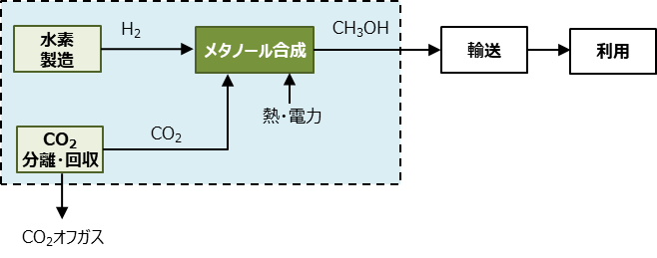

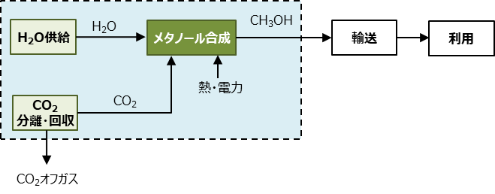

 | 投入物は、以下の文献のフォアグラウンドデータを基に感度分析を行い、LCCO2排出量への影響が大きいと推算されたものを選定した。
 | 純水、無機化学薬品は投入物として設定しなかった。

 | ・ Thonemann. N. et al. “Environmental impacts of CO2-based chemical production: A systematic literature review and meta-analysis”, Applied Energy, 2020, 263, 114599
 | ・ Chen Z.J. et al. “Life cycle assessment of typical methanol production routes: The environmental impacts analysis and power optimization”, Cleaner Production, 2019, 220, 408-416．
 | ・Zhang, H. and Desideri, U. “Techno-economic optimization of power-to-methanol with co-electrolysis of CO2 and H2O in solid-oxide electrolyzers”, Energy 2020, 199, 117498.
 | ・Adnan, M.A. and Kibria, M.G. “Comparative techno-economic and life-cycle assessment of power-to-methanol synthesis pathways”, Appl. Energy 2020, 278, 115614.

CO2分離回収
■フォアグラウンドデータ一覧 |  |  |  |  |  |  | ■試算結果（表） |  |  |  |  |  |  |  |  | ■バックグラウンドデータ一覧
 |  |  |  | フォアグラウンドデータ |  | 主生成物に利用されるCO2 |  |  | CO2排出量 (kg-CO2/kg-主生成物) |  |  |  |  |  |  |  |  |  | CO2排出原単位 （kg-CO2/単位量） |  |  | 出典
 | I/O | 項目 | 単位 | 新規技術 | 化学量論 | （kg-CO2） |  | 項目 | 新規技術 |  |  | 従来技術 | 化学量論 |  |  |  | 項目 | 単位 | 現状適用 | 中間 | 低炭素
 |  |  |  |  |  |  |  |  | 現状適用 | 中間 | 低炭素 |  | 現状適用 | 中間 | 低炭素
 | 投入物 | 電力※ | kWh |  |  | ー |  | 電力 | 0.00E+00 | 0.00E+00 | 0.00E+00 | － | 0.00E+00 | 0.00E+00 | 0.00E+00 |  | 電力 | kWh | 5.06E-01 | 1.58E-01 | 6.65E-03 | ガイドライン既定値
 |  | 熱 | MJ |  |  | ー |  | 熱 | 0.00E+00 | 0.00E+00 | 0.00E+00 | － | 0.00E+00 | 0.00E+00 | 0.00E+00 |  | 熱 | MJ | 5.10E-02 | 5.10E-02 | 2.24E-03 | ガイドライン既定値
 | 主生成物 | CO2 | kg | 1.000 | 1.000 | 0.000 |  | 従来技術 | － | － | － | 1.48E-01 | － | － | － |  | 従来技術（CO2） | kg | 1.48E-01 | - | - | ガイドライン既定値
 |  |  |  |  |  |  |  | LCCO2 | 0.00E+00 | 0.00E+00 | 0.00E+00 | 1.48E-01 | 0.00E+00 | 0.00E+00 | 0.00E+00
 |  |  |  |  |  |  |  | CO2削減量 | 1.48E-01 | 1.48E-01 | 1.48E-01 | － | 1.48E-01 | 1.48E-01 | 1.48E-01

■前提条件・フォアグラウンドデータ設定の考え方 |  |  |  |  |  |  | ■試算結果（図）
 | 新規技術

 | 化学量論（化学反応や物理現象などから可能な場合は理論限界を示す)

 | ※ブロアー電力量（J）=圧力損失（Pa）×送風量（m3）/ブロアー効率（%）より、
 | 同量のCO2量を供給する場合、必要なブロアー電力量はCO2濃度に反比例する。
 | 例えば"Direct Air Capture (DAC) of CO2 using a Rapid Cycling Sorbent System"によれば、
 | ブロアー電力量はCO2濃度4%からの回収では約0.1kWh/kg-CO2、大気（CO2濃度400ppm）からの回収では約9kWh/kg-CO2となる。

■システム境界（例）

 | 投入物は、以下の文献のフォアグラウンドデータを基に感度分析を行い、LCCO2排出量への影響が大きいと推算されたものを選定した。
 | CO2分離素材、純水は投入物として設定しなかった。
 | ・ Keith D. et al. “A Process for Capturing CO2 from the Atmosphere”, Joule, 2018, 2, 8, 1573．
 | ・ 科学技術振興機構低炭素社会戦略センター. “低炭素社会の実現に向けた政策立案のための提案書 二酸化炭素の Direct Air Capture（DAC）法のコストと評価”, 2020.
 | ・ Fasihi M. et al. “Techno-economic assessment of CO2 direct air capture plant”, Journal of Cleaner Production, 2019, 224, 957-980．
 | ・ Kiani A. et al. “Techno-Economic Assessment for CO2 Capture From Air Using a Conventional Liquid-Based Absorption Process”, Frontiers in Climate, 2020, 8, 92.
 | ・ 産業競争力懇談会. “産業協力懇談会2021年度 DAC研究会最終報告”, 2022（http://www.cocn.jp/report/2021/; 2022/8/29 閲 覧）
 | ・ 科学技術振興機構低炭素社会戦略センター. “低炭素社会の実現に向けた政策立案のための提案書 二酸化炭素の Direct Air Capture（DAC）法のコストと評価（Vol. 2）―吸着分離プロセス―”, 2021.
 | ・ 科学技術振興機構低炭素社会戦略センター. “低炭素社会の実現に向けた政策立案のための提案書 二酸化炭素の Direct Air Capture （DAC）法のコストと評価（Vol. 4）―Moisture Swing Adsorption 法―”, 2022.
 | ・ Roussanaly S. et al. “A new approach to the identification of high-potential materials for cost-efficient membrane-based post-combustion CO2 capture”, Sustainable Energy Fuels, 2018, 2, 1225-1243．
 | ・ 科学技術振興機構低炭素社会戦略センター, “低炭素社会の実現に向けた政策立案のための提案書 CCS（二酸化炭素回収貯留）の 概要と展望－CO2 分離回収技術の評価と課題－”, 2016.炭素社会戦略セン ター、2016 年 3 月．
 | ・ Zhai H. and Tubin E. “Techno-Economic Assessment of Polymer Membrane Systems for Postcombustion Carbon Capture at Coal-Fired Power Plants”, Environ. Sci. Technol., 2013, 47, 3006-3014.
 | ・科学技術振興機構低炭素社会戦略センター. “低炭素社会の実現に向けた政策立案のための提案書 CCS（二酸化炭素回収貯留）の 概要と展望（Vol. 2）－膜による分離回収コスト及び貯留コストの評価と課題－”, 2017.

メタン
■フォアグラウンドデータ一覧 |  |  |  |  |  |  | ■試算結果（表） |  |  |  |  |  |  |  |  | ■バックグラウンドデータ
 |  |  |  | フォアグラウンドデータ |  | 主生成物に利用されるCO2 |  |  | CO2排出量 （kg-CO2/kg-主生成物） |  |  |  |  |  |  |  |  |  | CO2排出原単位 （kg-CO2/単位量） |  |  | 出典
 | I/O | 項目 | 単位 | 新規技術 | 化学量論 | （kg-CO2） |  | 項目 | 新規技術 |  |  | 従来技術 | 化学量論 |  |  |  | 項目 | 単位 | 現状適用 | 中間 | 低炭素
 |  |  |  |  |  |  |  |  | 現状適用 | 中間 | 低炭素 |  | 現状適用 | 中間 | 低炭素
 |  | CO2 | kg |  |  | ー |  | CO2利用分 | -2.75E+00 | -2.75E+00 | -2.75E+00 | － | -2.75E+00 | -2.75E+00 | -2.75E+00 |  | CO2利用分 | kg | -1.00E+00 | -1.00E+00 | -1.00E+00 | ガイドライン既定値
 | 投入物 | 水素 | kg |  |  | ー |  | CO2回収エネルギー | 0.00E+00 | 0.00E+00 | 0.00E+00 | － | 0.00E+00 | 0.00E+00 | 0.00E+00 |  | CO2回収エネルギー | kg | 1.48E-01 | 8.01E-02 | 7.04E-03 | ガイドライン既定値
 |  | 電力 | kWh |  |  | ー |  | 水素 | 0.00E+00 | 0.00E+00 | 0.00E+00 | － | 0.00E+00 | 0.00E+00 | 0.00E+00 |  | 水素 | kg | 9.82E+00 | 7.56E+00 | 3.18E-01 | ガイドライン既定値
 |  | 熱 | Mj |  |  | ー |  | 電力 | 0.00E+00 | 0.00E+00 | 0.00E+00 | － | 0.00E+00 | 0.00E+00 | 0.00E+00 |  | 電力 | kWh | 5.06E-01 | 1.58E-01 | 6.65E-03 | ガイドライン既定値
 | 主生成物 | 合成メタン | kg | 1.000 | 1.000 | 2.750 |  | 熱 | 0.00E+00 | 0.00E+00 | 0.00E+00 | － | 0.00E+00 | 0.00E+00 | 0.00E+00 |  | 熱 | MJ | 5.10E-02 | 5.10E-02 | 2.24E-03 | ガイドライン既定値
 |  | エタン | kg |  |  |  |  | 従来技術 | － | － | － | 2.32E-01 | － | － | － |  | 従来技術（LNG） | kg | 2.32E-01 | - | - | 3EID
 |  | エチレン | kg |  |  |  |  | LCCO2排出量 | -2.75E+00 | -2.75E+00 | -2.75E+00 | 2.32E-01 | -2.75E+00 | -2.75E+00 | -2.75E+00
 |  | H2 | kg |  |  |  |  | CO2削減量 | 2.98E+00 | 2.98E+00 | 2.98E+00 | － | 2.98E+00 | 2.98E+00 | 2.98E+00
 | 副生成物 | CO2 | kg
 |  | CO | kg |  |  |  | ■試算結果（図）
 |  | H2O | kg
 |  | その他 | kg
■前提条件・フォアグラウンドデータ設定の考え方

 | 新規技術

 | 化学量論（化学反応や物理現象などから可能な場合は理論限界を示す)

■システム境界（例）
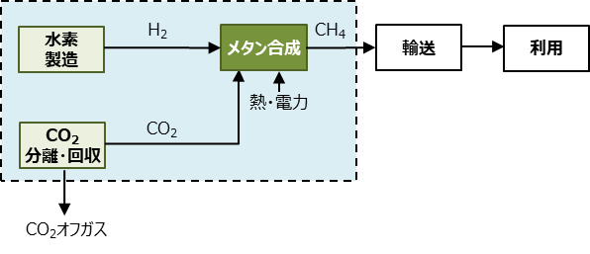

 | 投入物は、以下の文献のフォアグラウンドデータを基に感度分析を行い、LCCO2排出量への影響が大きいと推算されたものを選定した。
 | ・Thonemann. N. et al. “Environmental impacts of CO2-based chemical production: A systematic literature review and meta-analysis”, Applied Energy, 2020, 263, 114599

一酸化炭素
■フォアグラウンドデータ一覧 |  |  |  |  |  |  | ■試算結果（表） |  |  |  |  |  |  |  |  | ■バックグラウンドデータ
 |  |  |  | フォアグラウンドデータ |  | 主生成物に利用されるCO2 |  |  | CO2排出量 （kg-CO2/mol-主生成物） |  |  |  |  |  |  |  |  |  | CO2排出原単位 （kg-CO2/単位量） |  |  | 出典
 | I/O | 項目 | 単位 | 新規技術 | 化学量論 | （kg-CO2） |  | 項目 | 新規技術 |  |  | 従来技術 | 化学量論 |  |  |  | 項目 | 単位 | 現状適用 | 中間 | 低炭素
 |  |  |  |  |  |  |  |  | 現状適用 | 中間 | 低炭素 |  | 現状適用 | 中間 | 低炭素
 |  | CO2 | kg |  |  | ー |  | CO2利用分 | 0.00E+00 | 0.00E+00 | 0.00E+00 | － | 0.00E+00 | 0.00E+00 | 0.00E+00 |  | CO2利用分 | kg | -1.00E+00 | -1.00E+00 | -1.00E+00 | ガイドライン既定値
 |  | 水素 | kg |  |  | ー |  | CO2回収エネルギー | 0.00E+00 | 0.00E+00 | 0.00E+00 | － | 0.00E+00 | 0.00E+00 | 0.00E+00 |  | CO2回収エネルギー | kg | 1.48E-01 | 8.01E-02 | 7.04E-03 | ガイドライン既定値
 | 投入物 | 電力 | kWh |  |  | ー |  | 水素 | 0.00E+00 | 0.00E+00 | 0.00E+00 | － | 0.00E+00 | 0.00E+00 | 0.00E+00 |  | 水素 | kg | 9.82E+00 | 7.56E+00 | 3.18E-01 | ガイドライン既定値
 |  | 熱 | MJ |  |  | ー |  | 電力 | 0.00E+00 | 0.00E+00 | 0.00E+00 | － | 0.00E+00 | 0.00E+00 | 0.00E+00 |  | 電力 | kWh | 5.06E-01 | 1.58E-01 | 6.65E-03 | ガイドライン既定値
 |  | 天然ガス | kg |  |  | ー |  | 熱 | 0.00E+00 | 0.00E+00 | 0.00E+00 | － | 0.00E+00 | 0.00E+00 | 0.00E+00 |  | 熱 | MJ | 5.10E-02 | 5.10E-02 | 2.24E-03 | ガイドライン既定値
 |  | 一酸化炭素 | mol |  |  | 0.000 |  | 天然ガス | 0.00E+00 | 0.00E+00 | 0.00E+00 | － | 0.00E+00 | 0.00E+00 | 0.00E+00 |  | 天然ガス | kg | 2.32E-01 | 2.32E-01 | 2.32E-01 | 3EID
 | 主生成物 | 水素 | mol |  |  | 0.000 |  | 従来技術 | － | － | － | 0.00E+00 | － | － | － |  | 従来技術（一酸化炭素） | kg | 1.19E-01 | - | - | 3EID
 |  | 合計 | mol | 0.000 | 0.000 | 0.000 |  | LCCO2排出量 | 0.00E+00 | 0.00E+00 | 0.00E+00 | 0.00E+00 | 0.00E+00 | 0.00E+00 | 0.00E+00 |  | 従来技術（水素） | kg | 9.82E+00 | - | - | ガイドライン既定値
 |  | CH4 | kg |  |  |  |  | CO2削減量 | 0.00E+00 | 0.00E+00 | 0.00E+00 | － | 0.00E+00 | 0.00E+00 | 0.00E+00
 |  | CO2 | kg
 | 副生成物 | CO | kg |  |  |  | ■試算結果（図）
 |  | H2O | kg
 |  | その他 | kg
 | ※COとH2の重量当たりの発熱量が異なるため、機能単位はモルとしている。
■前提条件・フォアグラウンドデータ設定の考え方
 | 新規技術

 | 化学量論（化学反応や物理現象などから可能な場合は理論限界を示す)

■システム境界（例）
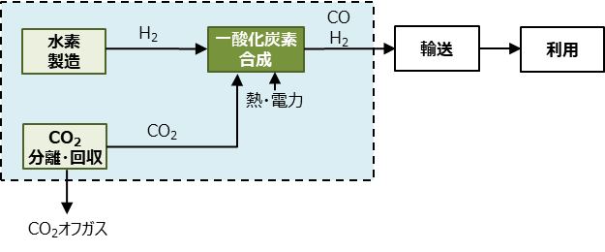

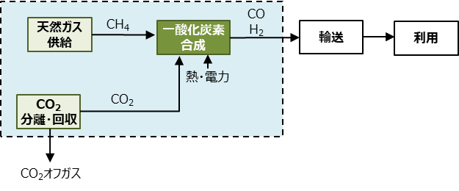

 | 投入物は、以下の文献のフォアグラウンドデータを基に感度分析を行い、LCCO2排出量への影響が大きいと推算されたものを選定した。
 | ・Thonemann. N. et al. “Environmental impacts of CO2-based chemical production: A systematic literature review and meta-analysis”, Applied Energy, 2020, 263, 114599

メタノール
■フォアグラウンドデータ一覧 |  |  |  |  |  |  | ■試算結果（表） |  |  |  |  |  |  |  |  | ■バックグラウンドデータ一覧
 |  |  |  | フォアグラウンドデータ |  | 主生成物に利用されるCO2 |  |  | CO2排出量 (kg-CO2/kg-主生成物) |  |  |  |  |  |  |  |  |  | CO2排出原単位 （kg-CO2/単位量） |  |  | 出典
 | I/O | 項目 | 単位 | 新規技術 | 化学量論 | （kg-CO2） |  | 項目 | 新規技術 |  |  | 従来技術 | 化学量論 |  |  |  | 項目 | 単位 | 現状適用 | 中間 | 低炭素
 |  |  |  |  |  |  |  |  | 現状適用 | 中間 | 低炭素 |  | 現状適用 | 中間 | 低炭素
 |  | CO2 | kg |  |  | － |  | CO2利用分 | -1.38E+00 | -1.38E+00 | -1.38E+00 | － | -1.38E+00 | -1.38E+00 | -1.38E+00 |  | CO2利用分 | kg | -1.00E+00 | -1.00E+00 | -1.00E+00 | ガイドライン既定値
 | 投入物 | 水素 | kg |  |  | － |  | CO2回収エネルギー | 0.00E+00 | 0.00E+00 | 0.00E+00 | － | 0.00E+00 | 0.00E+00 | 0.00E+00 |  | CO2回収エネルギー | kg | 1.48E-01 | 8.01E-02 | 7.04E-03 | ガイドライン既定値
 |  | 電力 | kWh |  |  | － |  | 水素 | 0.00E+00 | 0.00E+00 | 0.00E+00 | － | 0.00E+00 | 0.00E+00 | 0.00E+00 |  | 水素 | kg | 9.82E+00 | 7.56E+00 | 3.18E-01 | ガイドライン既定値
 |  | 熱 | MJ |  |  | － |  | 電力 | 0.00E+00 | 0.00E+00 | 0.00E+00 | － | 0.00E+00 | 0.00E+00 | 0.00E+00 |  | 電力 | kWh | 5.06E-01 | 1.58E-01 | 6.65E-03 | ガイドライン既定値
 |  | 一酸化炭素（CCU由来） | kg |  |  | － |  | 熱 | 0.00E+00 | 0.00E+00 | 0.00E+00 | － | 0.00E+00 | 0.00E+00 | 0.00E+00 |  | 熱 | MJ | 5.10E-02 | 5.10E-02 | 2.24E-03 | ガイドライン既定値
 | 主生成物 | メタノール | kg | 1.000 | 1.000 | 1.375 |  | 一酸化炭素（CCU由来） | 0.00E+00 | 0.00E+00 | 0.00E+00 | － | 0.00E+00 | 0.00E+00 | 0.00E+00 |  | 一酸化炭素（CCU由来）※1 | kg | 1.82E+00 | 1.05E+00 | 5.14E-02 | ガイドライン既定値
 |  | CH4 | kg |  |  |  |  | 従来技術 | － | － | － | 8.34E-01 | － | － | － |  | 従来技術（メタノール） | kg | 8.34E-01 | - | - | 3EID
 |  | H2 | kg |  |  |  |  | LCCO2 | -1.38E+00 | -1.38E+00 | -1.38E+00 | 8.34E-01 | -1.38E+00 | -1.38E+00 | -1.38E+00
 | 副生成物 | CO2 | kg |  |  |  |  | CO2削減量 | 2.21E+00 | 2.21E+00 | 2.21E+00 | － | 2.21E+00 | 2.21E+00 | 2.21E+00 |  | ※1：CO2の逆シフト反応により製造したCOのLCCO2排出量。原料用途のため、CO2はまだ固定されていないと考え、マイナス計上しない値を原単位として用意。
 |  | CO | kg
 |  | H2O | kg
 |  | その他 | kg

■前提条件・フォアグラウンドデータ設定の考え方 |  |  |  |  |  |  | ■試算結果（図）
 | 新規技術

 | 化学量論（化学反応や物理現象などから可能な場合は理論限界を示す)

■システム境界（例）

 | 投入物は、以下の文献のフォアグラウンドデータを基に感度分析を行い、LCCO2排出量への影響が大きいと推算されたものを選定した。
 | 純水、無機化学薬品は投入物として設定しなかった。
 | ・ Thonemann. N. et al. “Environmental impacts of CO2-based chemical production: A systematic literature review and meta-analysis”, Applied Energy, 2020, 263, 114599
 | ・ Chen Z.J. et al. “Life cycle assessment of typical methanol production routes: The environmental impacts analysis and power optimization”, Cleaner Production, 2019, 220, 408-416．
 | ・Zhang, H. and Desideri, U. “Techno-economic optimization of power-to-methanol with co-electrolysis of CO2 and H2O in solid-oxide electrolyzers”, Energy 2020, 199, 117498.
 | ・Adnan, M.A. and Kibria, M.G. “Comparative techno-economic and life-cycle assessment of power-to-methanol synthesis pathways”, Appl. Energy 2020, 278, 115614.

オレフィン
■フォアグラウンドデータ一覧 |  |  |  |  |  |  | ■試算結果（表） |  |  |  |  |  |  |  |  | ■バックグラウンドデータ
 |  |  |  | フォアグラウンドデータ |  | 主生成物に利用されるCO2 |  |  | CO2排出量 (kg-CO2/kg-主生成物) |  |  |  |  |  |  |  |  |  | CO2排出原単位 （kg-CO2/単位量） |  |  | 出典
 | I/O | 項目 | 単位 | 新規技術 | 化学量論 | （kg-CO2） |  | 項目 | 新規技術 |  |  | 従来技術 | 化学量論 |  |  |  | 項目 | 単位 | 現状適用 | 中間 | 低炭素
 |  |  |  |  |  |  |  |  | 現状適用 | 中間 | 低炭素 |  | 現状適用 | 中間 | 低炭素
 |  | CO2 | kg |  |  | － |  | CO2利用分 | 0.00E+00 | 0.00E+00 | 0.00E+00 | － | 0.00E+00 | 0.00E+00 | 0.00E+00 |  | CO2利用分 | kg | -1.00E+00 | -1.00E+00 | -1.00E+00 | ガイドライン既定値
 | 投入物 | 水素 | kg |  |  | － |  | CO2回収エネルギー | 0.00E+00 | 0.00E+00 | 0.00E+00 | － | 0.00E+00 | 0.00E+00 | 0.00E+00 |  | CO2回収エネルギー | kg | 1.48E-01 | 8.01E-02 | 7.04E-03 | ガイドライン既定値
 |  | 電力 | kWh |  |  | － |  | 水素 | 0.00E+00 | 0.00E+00 | 0.00E+00 | － | 0.00E+00 | 0.00E+00 | 0.00E+00 |  | 水素 | kg | 9.82E+00 | 7.56E+00 | 3.18E-01 | ガイドライン既定値
 |  | 熱 | MJ |  |  | － |  | 電力 | 0.00E+00 | 0.00E+00 | 0.00E+00 | － | 0.00E+00 | 0.00E+00 | 0.00E+00 |  | 電力 | kWh | 5.06E-01 | 1.58E-01 | 6.65E-03 | ガイドライン既定値
 |  | メタノール（CCU由来） | kg |  |  | － |  | 熱 | 0.00E+00 | 0.00E+00 | 0.00E+00 | － | 0.00E+00 | 0.00E+00 | 0.00E+00 |  | 熱 | MJ | 5.10E-02 | 5.10E-02 | 2.24E-03 | ガイドライン既定値
 |  | 触媒 | kg | （下表に入力） | － | － |  | メタノール（CCU由来） | 0.00E+00 | 0.00E+00 | 0.00E+00 | － | 0.00E+00 | 0.00E+00 | 0.00E+00 |  | メタノール（CCU由来）※1 | kg | 2.67E+00 | 1.78E+00 | 8.00E-02 | ガイドライン既定値
 |  | エチレン (C2H4) | kg |  |  | 0.000 |  | 触媒 | 0.00E+00 | 0.00E+00 | 0.00E+00 | － | － | － | － |  | 従来技術（エチレン ） | kg | 1.10E+00 | - | - | 3EID
 |  | プロピレン (C3H6) | kg |  |  | 0.000 |  | 従来技術 | － | － | － | 0.00E+00 | － | － | － |  | 従来技術（プロピレン ） | kg | 1.10E+00 | - | - | 3EID
 | 主生成物 | ブテン類（C4H8） | kg |  |  | 0.000 |  | LCCO2 | 0.00E+00 | 0.00E+00 | 0.00E+00 | 0.00E+00 | 0.00E+00 | 0.00E+00 | 0.00E+00 |  | 従来技術（ブテン） | kg | 1.10E+00 | - | - | 3EID
 |  | ブタジエン | kg |  |  | 0.000 |  | CO2削減量 | 0.00E+00 | 0.00E+00 | 0.00E+00 | － | 0.00E+00 | 0.00E+00 | 0.00E+00 |  | 従来技術（ブタジエン） | kg | 1.10E+00 | - | - | 3EID
 |  | ペンテン類 | kg |  |  | 0.000 |  |  |  |  |  |  |  |  |  |  | 従来技術（ペンテン類） | kg | 1.10E+00 | - | - | 3EID
 |  | 合計 | kg | 0.000 | 0.000 | 0.000
 |  | メタン (CH4) | kg |  |  |  | ■試算結果（図） |  |  |  |  |  |  |  |  |  | ※1：CO2とH2の合成により製造したメタノールのLCCO2排出量。原料用途のため、CO2はまだ固定されていないと考え、マイナス計上しない値を原単位として用意。
 |  | エタン (C2H6) | kg
 |  | プロパン (C3H8) | kg
 |  | シクロプロパン（C5H10） | kg
 |  | その他の炭化水素 | kg
 | 副生成物 | CO | kg
 |  | CO2 | kg
 |  | H2 | kg
 |  | H2O | kg
 |  | MeOH | kg
 |  | その他 | kg

■触媒（合成ゼオライト等）を考慮する場合に入力
 | 項目 |  | 単位 | 量
 | 触媒1kgから生産される主生成物の総生産量 |  | kg-主生成物総生産量/kg-触媒
 | 触媒を1kg合成並びに再生に伴うCO2排出量 |  | kg-CO2 /kg-触媒
 | 主生成物1kg生成した時の触媒に係るCO2排出量 |  | kg-CO2 /kg-主生成物 | 0

■前提条件・フォアグラウンドデータ設定の考え方
 | 新規技術

 | 化学量論（化学反応や物理現象などから可能な場合は理論限界を示す)
 | 水素とCO2からメタノールを介してオレフィンが生成される場合のCのバランスのみ考慮して量論比を試算。

■システム境界（例）
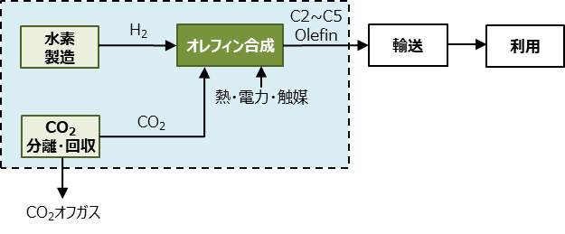

 | 投入物は、以下の文献のフォアグラウンドデータを基に感度分析を行い、LCCO2排出量への影響が大きいと推算されたものを選定した。
 | 蒸気は投入物として設定しなかった。
 | ・Rosental M. et al. “Life Cycle Assessment of Carbon Capture and Utilization for the Production of Large Volume Organic Chemicals”, frontiers in Climate, 2020, 2, 586199.
 | ・ Xiang D. et al. “Comparative study of coal, natural gas, and coke-oven gas based methanol to olefins processes in China”, Computers Chem. Engineer, 2015, 83, 176-185.
 | ・ Dimian, A.C. and Bildea, S. “Energy efficient methanol-to-olefins process”, Chemical engineering Research and Design, 2018, 131, 41-54.

芳香族
■フォアグラウンドデータ一覧 |  |  |  |  |  |  | ■試算結果（表） |  |  |  |  |  |  |  |  | ■バックグラウンドデータ
 |  |  |  | フォアグラウンドデータ |  | 主生成物に利用されるCO2 |  |  | CO2排出量 (kg-CO2/kg-主生成物) |  |  |  |  |  |  |  |  |  | CO2排出原単位 （kg-CO2/単位量） |  |  | 出典
 | I/O | 項目 | 単位 | 新規技術 | 化学量論 | （kg-CO2） |  | 項目 | 新規技術 |  |  | 従来技術 | 化学量論 |  |  |  | 項目 | 単位 | 現状適用 | 中間 | 低炭素
 |  |  |  |  |  |  |  |  | 現状適用 | 中間 | 低炭素 |  | 現状適用 | 中間 | 低炭素
...
 |  |  | kWh |  |  | － |  | 水素 | 0.00E+00 | 0.00E+00 | 0.00E+00 | － | 0.00E+00 | 0.00E+00 | 0.00E+00 |  | 水素 | kg | 9.82E+00 | 7.56E+00
 |  |  | MJ |  |  | － |  | 電力 | 0.00E+00 | 0.00E+00 | 0.00E+00 | － | 0.00E+00 | 0.00E+00 | 0.00E+00 |  | 電力 | kWh | 5.06E-01 | 1.58E-01
 |  |  | kg |  |  | － |  | 熱 | 0.00E+00 | 0.00E+00 | 0.00E+00 | － | 0.00E+00 | 0.00E+00 | 0.00E+00 |  | 熱 | MJ | 5.10E-02 | 5.10E-02
 |  |  | kg | （下表に入力） | － | － |  | メタノール（CCU由来） | 0.00E+00 | 0.00E+00 | 0.00E+00 | － | 0.00E+00 | 0.00E+00 | 0.00E+00 |  | メタノール（CCU由来）※1 | kg | 2.67E+00 | 1.78E+00
 |  |  | kg |  |  | 0.000 |  | 触媒 | 0.00E+00 | 0.00E+00 | 0.00E+00 | － | － | － | － |  | 従来技術（ベンゼン ） | kg | 7.25E-01 | -
 |  |  | kg |  |  | 0.000 |  | 従来技術 | － | － | － | 0.00E+00 | － | － | － |  | 従来技術（トルエン ） | kg | 7.25E-01 | -
 |  |  | kg |  |  | 0.000 |  | LCCO2 | 0.00E+00 | 0.00E+00 | 0.00E+00 | 0.00E+00 | 0.00E+00 | 0.00E+00 | 0.00E+00 |  | 従来技術（キシレン） | kg | 7.25E-01 | -
 |  |  | kg | 0.000 | 0.000 | 0.000 |  | CO2削減量 | 0.00E+00 | 0.00E+00 | 0.00E+00 | － | 0.00E+00 | 0.00E+00 | 0.00E+00
 |  |  | kg |  |  |  |  |  |  |  |  |  |  |  |  |  | ※1：CO2とH2の合成により製造したメタノールのLCCO2排出量。原料用途のため、CO2はまだ固定されていないと考え、マイナス計上しない値を原単位として用意。
 |  |  | kg |  |  |  | ■試算結果（図）
 | CO2利用分 | 水素 | 電力 | 熱 | メタノール（CCU由来） | 触媒 | 従来技術 | CO2回収エネルギー | LCCO2
現状適用 | 0.00E+00 | 0.00E+00 | 0.00E+00 | 0.00E+00 | 0.00E+00 | 0.00E+00 | 0.00E+00 | 0.00E+00 | 0.00E+00
中間 | 0.00E+00 | 0.00E+00 | 0.00E+00 | 0.00E+00 | 0.00E+00 | 0.00E+00 | 0.00E+00 | 0.00E+00 | 0.00E+00
低炭素 | 0.00E+00 | 0.00E+00 | 0.00E+00 | 0.00E+00 | 0.00E+00 | 0.00E+00 | 0.00E+00 | 0.00E+00 | 0.00E+00
 | 0.00E+00 | 0.00E+00 | 0.00E+00 | 0.00E+00 | 0.00E+00 | 0.00E+00 | 0.00E+00 | 0.00E+00 | 0.00E+00
現状適用 | 0.00E+00 | 0.00E+00 | 0.00E+00 | 0.00E+00 | 0.00E+00 | 0.00E+00 | 0.00E+00 | 0.00E+00 | 0.00E+00
中間 | 0.00E+00 | 0.00E+00 | 0.00E+00 | 0.00E+00 | 0.00E+00 | 0.00E+00 | 0.00E+00 | 0.00E+00 | 0.00E+00
低炭素 | 0.00E+00 | 0.00E+00 | 0.00E+00 | 0.00E+00 | 0.00E+00 | 0.00E+00 | 0.00E+00 | 0.00E+00 | 0.00E+00
 |  |  | kg
 |  |  | kg
 |  |  | kg
 |  |  | kg
 |  |  | kg
 |  |  | kg
 |  |  | kg
 |  |  | kg
 |  |  | kg
...
 |  |  | 単位 | 量
 |  |  | kg-主生成物総生産量/kg-触媒
 |  |  | kg-CO2 /kg-触媒
 |  |  | kg-CO2 /kg-主生成物 | 0
...
 | 化学量論（化学反応や物理現象などから可能な場合は理論限界を示す)

■システム境界（例）
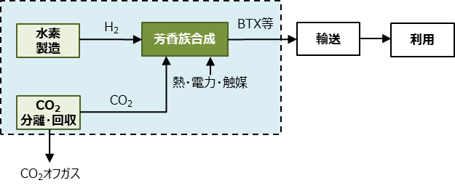

 | 投入物は、以下の文献のフォアグラウンドデータを基に感度分析を行い、LCCO2排出量への影響が大きいと推算されたものを選定した。
 | 工業用水は投入物として設定しなかった。
 | ・ Zhang, H. and Desideri, U. “Techno-economic optimization of power-to-methanol with co-electrolysis of CO2 and H2O in solid-oxide electrolyzers”, Energy 2020, 199, 117498.
...

液体燃料
...
 |  |  |  |  |  |  | ■試算結果（表） |  |  |  |  |  |  |  |  | ■バックグラウンドデータ
 |  | 水素 | kg |  |  |  |  | CO2回収エネルギー | 0.00E+00 | 0.00E+00 | 0.00E+00 | － | 0.00E+00 | 0.00E+00 | 0.00E+00 |  | CO2回収エネルギー | kg | 1.48E-01 | 8.01E-02 | 7.04E-03 | ガイドライン既定値
 |  | 電力 | kWh |  |  | ー |  | 水素 | 0.00E+00 | 0.00E+00 | 0.00E+00 |  | 0.00E+00 | 0.00E+00 | 0.00E+00 |  | 水素 | kg | 9.82E+00 | 7.56E+00 | 3.18E-01 | ガイドライン既定値
 |  | 熱 | MJ |  |  | ー |  | 電力 | 0.00E+00 | 0.00E+00 | 0.00E+00 | － | 0.00E+00 | 0.00E+00 | 0.00E+00 |  | 電力 | kWh | 5.06E-01 | 1.58E-01 | 6.65E-03 | ガイドライン既定値
 |  | 一酸化炭素（CCU由来） | kg |  |  |  |  | 熱 | 0.00E+00 | 0.00E+00 | 0.00E+00 | － | 0.00E+00 | 0.00E+00 | 0.00E+00 |  | 熱 | MJ | 5.10E-02 | 5.10E-02 | 2.24E-03 | ガイドライン既定値
 |  | メタノール（CCU由来） | kg |  |  | － |  | 一酸化炭素（CCU由来） | 0.00E+00 | 0.00E+00 | 0.00E+00 | － | 0.00E+00 | 0.00E+00 | 0.00E+00 |  | 一酸化炭素（CCU由来）※1 | kg | 1.82E+00 | 1.05E+00 | 5.14E-02 | ガイドライン既定値
 |  | 触媒（下表に入力） | kg |  |  | － |  | メタノール（CCU由来） | 0.00E+00 | 0.00E+00 | 0.00E+00 | － | 0.00E+00 | 0.00E+00 | 0.00E+00 |  | メタノール（CCU由来）※2 | kg | 2.67E+00 | 1.78E+00 | 8.00E-02 | ガイドライン既定値
 |  | 液体燃料 | kg | 1.000 | 1.000 | 3.088 |  | 触媒 | 0.00E+00 | 0.00E+00 | 0.00E+00 | － | － | － | － |  | 従来技術（液体燃料） | kg | 5.34E-01 | - | - | 3EID
 |  | CH4 | kg |  |  |  |  | 従来技術 | － | － | － | 5.34E-01 | － | － | －
 |  | H2 | kg |  |  |  |  | LCCO2 | -3.09E+00 | -3.09E+00 | -3.09E+00 | 5.34E-01 | -3.09E+00 | -3.09E+00 | -3.09E+00 |  | ※1：CO2の逆シフト反応により製造したCOのLCCO2排出量。原料用途のため、CO2はまだ固定されていないと考え、マイナス計上しない値を原単位として用意。
 |  | CO2 | kg |  |  |  | ■試算結果（図） | CO2削減量 | 3.62E+00 | 3.62E+00 | 3.62E+00 | － | 3.62E+00 | 3.62E+00 | 3.62E+00 |  | ※2：CO2とH2の合成により製造したメタノールのLCCO2排出量。原料用途のため、CO2はまだ固定されていないと考え、マイナス計上しない値を原単位として用意。
 | CO2利用分 | CO2回収エネルギー | 電力 | 熱 | メタノール（CCU由来） | 触媒 | 従来技術 | LCCO2
現状適用 | -3.09E+00 | 0.00E+00 | 0.00E+00 | 0.00E+00 | 0.00E+00 | 0.00E+00 | 0.00E+00 | -3.09E+00
中間 | -3.09E+00 | 0.00E+00 | 0.00E+00 | 0.00E+00 | 0.00E+00 | 0.00E+00 | 0.00E+00 | -3.09E+00
低炭素 | -3.09E+00 | 0.00E+00 | 0.00E+00 | 0.00E+00 | 0.00E+00 | 0.00E+00 | 0.00E+00 | -3.09E+00
 | 0.00E+00 | 0.00E+00 | 0.00E+00 | 0.00E+00 | 0.00E+00 | 0.00E+00 | 5.34E-01 | 5.34E-01
現状適用 | -3.09E+00 | 0.00E+00 | 0.00E+00 | 0.00E+00 | 0.00E+00 | 0.00E+00 | 0.00E+00 | -3.09E+00
中間 | -3.09E+00 | 0.00E+00 | 0.00E+00 | 0.00E+00 | 0.00E+00 | 0.00E+00 | 0.00E+00 | -3.09E+00
低炭素 | -3.09E+00 | 0.00E+00 | 0.00E+00 | 0.00E+00 | 0.00E+00 | 0.00E+00 | 0.00E+00 | -3.09E+00
 |  | CO | kg
 |  | H2O | kg
 |  | その他 | kg
...
 |  |  | 単位 | 量
 |  |  | kg-主生成物総生産量/kg-触媒
 |  |  | kg-CO2/kg-触媒
 |  |  | kg-CO2/kg-主生成物 | 0
...
 | 化学量論（化学反応や物理現象などから可能な場合は理論限界を示す)

■システム境界（例）
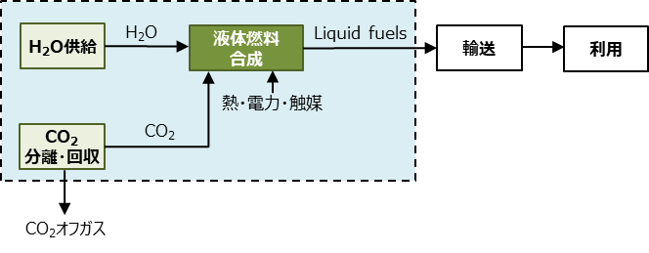
...

ギ酸
...
 |  |  |  |  |  | ■試算結果（表） |  |  |  |  |  |  |  |  | ■バックグラウンドデータ
 | CO2 | kg |  |  | ー |  | CO2利用分 | -9.57E-01 | -9.57E-01 | -9.57E-01 | － | -9.57E-01 | -9.57E-01 | -9.57E-01 |  | CO2利用分 | kg | -1.00E+00 | -1.00E+00 | -1.00E+00 | ガイドライン既定値
 | 水素 | kg |  |  | ー |  | CO2回収エネルギー | 0.00E+00 | 0.00E+00 | 0.00E+00 | － | 0.00E+00 | 0.00E+00 | 0.00E+00 |  | CO2回収エネルギー | kg | 1.48E-01 | 8.01E-02 | 7.04E-03 | ガイドライン既定値
 | 電力 | kWh |  |  | ー |  | 水素 | 0.00E+00 | 0.00E+00 | 0.00E+00 | － | 0.00E+00 | 0.00E+00 | 0.00E+00 |  | 水素 | kg | 9.82E+00 | 7.56E+00 | 3.18E-01 | ガイドライン既定値
 | 熱 | MJ |  |  | ー |  | 電力 | 0.00E+00 | 0.00E+00 | 0.00E+00 | － | 0.00E+00 | 0.00E+00 | 0.00E+00 |  | 電力 | kWh | 5.06E-01 | 1.58E-01 | 6.65E-03 | ガイドライン既定値
 | ギ酸 | kg | 1.000 | 1.000 | 0.957 |  | 熱 | 0.00E+00 | 0.00E+00 | 0.00E+00 | － | 0.00E+00 | 0.00E+00 | 0.00E+00 |  | 熱 | MJ | 5.10E-02 | 5.10E-02 | 2.24E-03 | ガイドライン既定値
 | O2 | kg |  |  |  |  | 従来技術 | － | － | － | 1.10E+01 | － | － | － |  | 従来技術（ぎ酸） | kg | 1.10E+01 | － | － | 3EID
 | H2 | kg |  |  |  |  | LCCO2 | -9.57E-01 | -9.57E-01 | -9.57E-01 | 1.10E+01 | -9.57E-01 | -9.57E-01 | -9.57E-01
 | CO2 | kg |  |  |  |  | CO2削減量 | 1.19E+01 | 1.19E+01 | 1.19E+01 | － | 1.19E+01 | 1.19E+01 | 1.19E+01
 | CO | kg
 | H2O | kg |  |  |  | ■試算結果（図）
 | その他 | kg
...
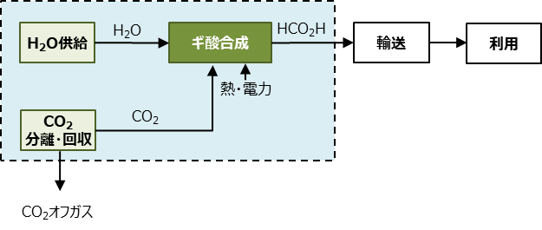

投入物は、以下の文献のフォアグラウンドデータを基に感度分析を行い、LCCO2排出量への影響が大きいと推算されたものを選定した。
純水、塩酸、か性ソーダは投入物として設定しなかった。
・Thonemann. N. et al. “Environmental impacts of CO2-based chemical production: A systematic literature review and meta-analysis”, Applied Energy, 2020, 263, 114599

ポリオール
...
 |  |  |  |  |  | ■試算結果（表） |  |  |  |  |  |  |  |  | ■バックグラウンドデータ
 |  | kg |  |  | ー |  | CO2利用分 | 0.00E+00 | 0.00E+00 | 0.00E+00 | － | 0.00E+00 | 0.00E+00 | 0.00E+00 |  | CO2利用分 | kg | -1.00E+00 | -1.00E+00 | -1.00E+00 | ガイドライン既定値
 |  | kWh |  |  | ー |  | CO2回収エネルギー | 0.00E+00 | 0.00E+00 | 0.00E+00 | － | 0.00E+00 | 0.00E+00 | 0.00E+00 |  | CO2回収エネルギー | kg | 1.48E-01 | 8.01E-02 | 7.04E-03 | ガイドライン既定値
 |  | MJ |  |  | ー |  | 電力 | 0.00E+00 | 0.00E+00 | 0.00E+00 | － | 0.00E+00 | 0.00E+00 | 0.00E+00 |  | 電力 | kWh | 5.06E-01 | 1.58E-01 | 6.65E-03 | ガイドライン既定値
 |  | kg |  |  | ー |  | 熱 | 0.00E+00 | 0.00E+00 | 0.00E+00 | － | 0.00E+00 | 0.00E+00 | 0.00E+00 |  | 熱 | MJ | 5.10E-02 | 5.10E-02 | 2.24E-03 | ガイドライン既定値
 |  | kg | 1.000 | 1.000 | 0.000 |  | 酸化プロピレン | 0.00E+00 | 0.00E+00 | 0.00E+00 | － | 0.00E+00 | 0.00E+00 | 0.00E+00 |  | 酸化プロピレン | kg | 2.25E+00 | 2.25E+00 | 2.25E+00 | 3EID
 |  | kg |  |  |  |  | 従来技術 | － | － | － | 1.10E+01 | － | － | － |  | 従来技術（ポリオール） | kg | 1.10E+01 | － | － | 3EID
 |  | kg |  |  |  |  | LCCO2排出量 | 0.00E+00 | 0.00E+00 | 0.00E+00 | 1.10E+01 | 0.00E+00 | 0.00E+00 | 0.00E+00
 |  | kg |  |  |  |  | CO2削減量 | 1.10E+01 | 1.10E+01 | 1.10E+01 | － | 1.10E+01 | 1.10E+01 | 1.10E+01
 |  | kg
 |  | kg |  |  |  | ■試算結果（図）
 |  | kg
...
 | 化学量論（化学反応や物理現象などから可能な場合は理論限界を示す)

■システム境界（例）
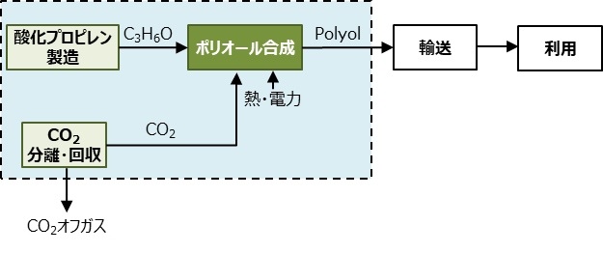

 | 投入物は、以下の文献のフォアグラウンドデータを基に感度分析を行い、LCCO2排出量への影響が大きいと推算されたものを選定した。
 | グリセリン、プロピレングリコールは投入物として設定しなかった。
 | ・Thonemann. N. et al. “Environmental impacts of CO2-based chemical production: A systematic literature review and meta-analysis”, Applied Energy, 2020, 263, 114599

炭酸ジメチル
...
 |  |  |  |  |  | ■試算結果（表） |  |  |  |  |  |  |  |  | ■バックグラウンドデータ
 |  | kg |  |  | ー |  | 熱 | 0.00E+00 | 0.00E+00 | 0.00E+00 | － | 0.00E+00 | 0.00E+00 | 0.00E+00 |  | 熱 | MJ | 5.10E-02 | 5.10E-02 | 2.24E-03 | ガイドライン既定値
 |  | kg |  |  | ー |  | メタノール | 0.00E+00 | 0.00E+00 | 0.00E+00 | － | 0.00E+00 | 0.00E+00 | 0.00E+00 |  | メタノール | kg | 8.34E-01 | 8.34E-01 | 8.34E-01 | 3EID
 |  | kg |  |  | ー |  | アンモニア | 0.00E+00 | 0.00E+00 | 0.00E+00 | － | 0.00E+00 | 0.00E+00 | 0.00E+00 |  | アンモニア | kg | 2.39E+00 | 2.39E+00 | 2.39E+00 | 3EID
 |  | kg |  |  | ー |  | 酸化プロピレン | 0.00E+00 | 0.00E+00 | 0.00E+00 | － | 0.00E+00 | 0.00E+00 | 0.00E+00 |  | 酸化プロピレン | kg | 2.25E+00 | 2.25E+00 | 2.25E+00 | 3EID
 |  | kg |  |  | 0.000 |  | 炭酸エチレン | 0.00E+00 | 0.00E+00 | 0.00E+00 | － | 0.00E+00 | 0.00E+00 | 0.00E+00 |  | 炭酸エチレン | kg | 2.25E+00 | 2.25E+00 | 2.25E+00 | 3EID
 |  | kg |  |  | 0.000 |  | 従来技術 | － | － | － | 0.00E+00 | － | － | － |  | 従来技術（炭酸ジメチル） | kg | 2.25E+00 | - | - | 3EID
 |  | kg | 0.000 | 0.000 | 0.000 |  | LCCO2排出量 | 0.00E+00 | 0.00E+00 | 0.00E+00 | 0.00E+00 | 0.00E+00 | 0.00E+00 | 0.00E+00 |  | 従来技術（エチレングリコール） | kg | 2.25E+00 | - | - | 3EID
 |  | kg |  |  |  |  | CO2削減量 | 0.00E+00 | 0.00E+00 | 0.00E+00 | － | 0.00E+00 | 0.00E+00 | 0.00E+00
 |  | kg
 |  | kg |  |  |  | ■試算結果（図）
 | CO2利用分 | CO2回収エネルギー | 電力 | 熱 | メタノール | アンモニア | 酸化プロピレン | 炭酸エチレン | 従来技術 | LCCO2排出量
現状適用 | 0.00E+00 | 0.00E+00 | 0.00E+00 | 0.00E+00 | 0.00E+00 | 0.00E+00 | 0.00E+00 | 0.00E+00 | 0.00E+00 | 0.00E+00
中間 | 0.00E+00 | 0.00E+00 | 0.00E+00 | 0.00E+00 | 0.00E+00 | 0.00E+00 | 0.00E+00 | 0.00E+00 | 0.00E+00 | 0.00E+00
低炭素 | 0.00E+00 | 0.00E+00 | 0.00E+00 | 0.00E+00 | 0.00E+00 | 0.00E+00 | 0.00E+00 | 0.00E+00 | 0.00E+00 | 0.00E+00
 | 0.00E+00 | 0.00E+00 | 0.00E+00 | 0.00E+00 | 0.00E+00 | 0.00E+00 | 0.00E+00 | 0.00E+00 | 0.00E+00 | 0.00E+00
現状適用 | 0.00E+00 | 0.00E+00 | 0.00E+00 | 0.00E+00 | 0.00E+00 | 0.00E+00 | 0.00E+00 | 0.00E+00 | 0.00E+00 | 0.00E+00
中間 | 0.00E+00 | 0.00E+00 | 0.00E+00 | 0.00E+00 | 0.00E+00 | 0.00E+00 | 0.00E+00 | 0.00E+00 | 0.00E+00 | 0.00E+00
低炭素 | 0.00E+00 | 0.00E+00 | 0.00E+00 | 0.00E+00 | 0.00E+00 | 0.00E+00 | 0.00E+00 | 0.00E+00 | 0.00E+00 | 0.00E+00
 |  | kg
 |  | kg
 |  | kg
...
 | 化学量論（化学反応や物理現象などから可能な場合は理論限界を示す)
 | 以下の論文よりCO2 + 2CH3OH ⇌ (CH3O)2CO + H2Oを想定
 | CO2とメタノールから生成される場合のCのバランスのみ考慮して量論比を試算。
 | Kongpanna P, Pavarajarn V, Gani R, Assabumrungrat S. Chem Eng Res Des 2015;93:496–510.

■システム境界（例）
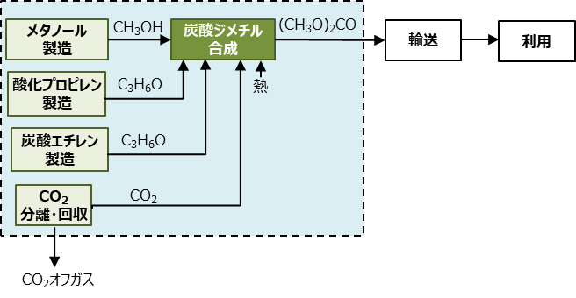

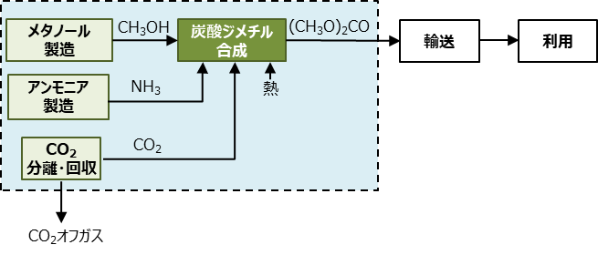

 | 投入物は、以下の文献のフォアグラウンドデータを基に感度分析を行い、LCCO2排出量への影響が大きいと推算されたものを選定した。
 | 純水、無機化学品、アニリンは投入物として設定しなかった。
 | ・Thonemann. N. et al. “Environmental impacts of CO2-based chemical production: A systematic literature review and meta-analysis”, Applied Energy, 2020, 263, 114599

ジメチルエーテル
...
 |  |  |  |  |  | ■試算結果（表） |  |  |  |  |  |  |  |  | ■バックグラウンドデータ
 |  | kg |  |  | ー |  | CO2利用分 | -9.57E-01 | -9.57E-01 | -9.57E-01 | － | -9.57E-01 | -9.57E-01 | -9.57E-01 |  | CO2利用分 | kg | -1.00E+00 | -1.00E+00 | -1.00E+00 | ガイドライン既定値
 |  | kWh |  |  | ー |  | CO2回収エネルギー | 0.00E+00 | 0.00E+00 | 0.00E+00 | － | 0.00E+00 | 0.00E+00 | 0.00E+00 |  | CO2回収エネルギー | kg | 1.48E-01 | 8.01E-02 | 7.04E-03 | ガイドライン既定値
 |  | MJ |  |  | ー |  | 電力 | 0.00E+00 | 0.00E+00 | 0.00E+00 | － | 0.00E+00 | 0.00E+00 | 0.00E+00 |  | 電力 | kWh | 5.06E-01 | 1.58E-01 | 6.65E-03 | ガイドライン既定値
 |  | kg |  |  | ー |  | 熱 | 0.00E+00 | 0.00E+00 | 0.00E+00 | － | 0.00E+00 | 0.00E+00 | 0.00E+00 |  | 熱 | MJ | 5.10E-02 | 5.10E-02 | 2.24E-03 | ガイドライン既定値
 |  | kg | 1.000 | 1.000 | 0.957 |  | 天然ガス | 0.00E+00 | 0.00E+00 | 0.00E+00 | － | 0.00E+00 | 0.00E+00 | 0.00E+00 |  | 天然ガス | kg | 2.32E-01 | 2.32E-01 | 2.32E-01 | 3EID
 |  | kg |  |  |  |  | 従来技術 | － | － | － | 8.34E-01 | － | － | － |  | 従来技術（ジメチルエーテル） | kg | 8.34E-01 | － | － | 3EID
 |  | kg |  |  |  |  | LCCO2排出量 | -9.57E-01 | -9.57E-01 | -9.57E-01 | 8.34E-01 | -9.57E-01 | -9.57E-01 | -9.57E-01
 |  | kg |  |  |  |  | CO2削減量 | 1.79E+00 | 1.79E+00 | 1.79E+00 | － | 1.79E+00 | 1.79E+00 | 1.79E+00
 |  | kg
 |  | kg |  |  |  | ■試算結果（図）
 |  | kg
...
 | 化学量論（化学反応や物理現象などから可能な場合は理論限界を示す)

■システム境界（例）
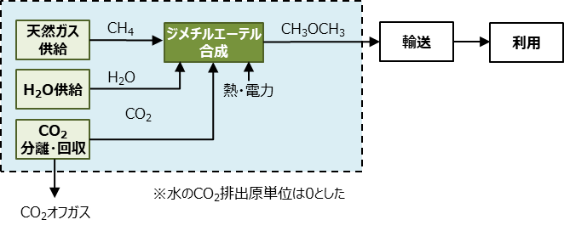

 | 投入物は、以下の文献のフォアグラウンドデータを基に感度分析を行い、LCCO2排出量への影響が大きいと推算されたものを選定した。
 | 蒸気、無機化学薬品、冷媒（R134a）は投入物として設定しなかった。
 | ・Thonemann. N. et al. “Environmental impacts of CO2-based chemical production: A systematic literature review and meta-analysis”, Applied Energy, 2020, 263, 114599

ジメトキシメタン
...
 |  |  |  |  | ■試算結果（表） |  |  |  |  |  |  |  |  | ■バックグラウンドデータ
CO2 | kg |  |  | ー |  | CO2利用分 | -1.74E+00 | -1.74E+00 | -1.74E+00 | － | -1.74E+00 | -1.74E+00 | -1.74E+00 |  | CO2利用分 | kg | -1.00E+00 | -1.00E+00 | -1.00E+00 | ガイドライン既定値
水素 | kg |  |  | ー |  | CO2回収エネルギー | 0.00E+00 | 0.00E+00 | 0.00E+00 | － | 0.00E+00 | 0.00E+00 | 0.00E+00 |  | CO2回収エネルギー | kg | 1.48E-01 | 8.01E-02 | 7.04E-03 | ガイドライン既定値
電力 | kWh |  |  | ー |  | 水素 | 0.00E+00 | 0.00E+00 | 0.00E+00 | － | 0.00E+00 | 0.00E+00 | 0.00E+00 |  | 水素 | kg | 9.82E+00 | 7.56E+00 | 3.18E-01 | ガイドライン既定値
熱 | MJ |  |  | ー |  | 電力 | 0.00E+00 | 0.00E+00 | 0.00E+00 | － | 0.00E+00 | 0.00E+00 | 0.00E+00 |  | 電力 | kWh | 5.06E-01 | 1.58E-01 | 6.65E-03 | ガイドライン既定値
ジメトキシメタン | kg | 1.000 | 1.000 | 1.737 |  | 熱 | 0.00E+00 | 0.00E+00 | 0.00E+00 | － | 0.00E+00 | 0.00E+00 | 0.00E+00 |  | 熱 | MJ | 5.10E-02 | 5.10E-02 | 2.24E-03 | ガイドライン既定値
CH4 | kg |  |  |  |  | 従来技術 | － | － | － | 5.34E-01 | － | － | － |  | 従来技術（ジメトキシメタン） | kg | 5.34E-01 | － | － | 3EID
H2 | kg |  |  |  |  | LCCO2排出量 | -1.74E+00 | -1.74E+00 | -1.74E+00 | 5.34E-01 | -1.74E+00 | -1.74E+00 | -1.74E+00
CO2 | kg |  |  |  |  | CO2削減量 | 2.27E+00 | 2.27E+00 | 2.27E+00 | － | 2.27E+00 | 2.27E+00 | 2.27E+00
CO | kg
H2O | kg |  |  |  | ■試算結果（図）
その他 | kg
...

セメント
...
 |  |  |  |  |  | ■試算結果（表） |  |  |  |  |  |  |  |  | ■バックグラウンドデータ
 |  | kg |  |  | － |  | 熱 | 0.00E+00 | 0.00E+00 | 0.00E+00 | － | 0.00E+00 | 0.00E+00 | 0.00E+00 |  | 熱 | MJ | 5.10E-02 | 5.10E-02
 |  | kg |  |  | － |  | 石灰石脱炭酸（量論） | 0.00E+00 | 0.00E+00 | 0.00E+00 | － | 0.00E+00 | 0.00E+00 | 0.00E+00 |  | 石灰石（脱炭酸分含む）※1 | kg | 4.40E-01 | 4.40E-01
 |  | kg |  |  | － |  | 廃セメント微粉末 | 0.00E+00 | 0.00E+00 | 0.00E+00 | － | 0.00E+00 | 0.00E+00 | 0.00E+00 |  | 廃セメント微粉末※2,3 | kg | 1.77E-02 | 1.77E-02
 |  | kg |  |  | － |  | 高炉スラグ | 0.00E+00 | 0.00E+00 | 0.00E+00 | － | 0.00E+00 | 0.00E+00 | 0.00E+00 |  | 高炉スラグ※4 | kg | 0.00E+00 | 0.00E+00
 |  | kg | 1.000 | 1.000 | 0.000 |  | フライアッシュ | 0.00E+00 | 0.00E+00 | 0.00E+00 | － | 0.00E+00 | 0.00E+00 | 0.00E+00 |  | フライアッシュ※4 | kg | 0.00E+00 | 0.00E+00
 |  |  |  |  |  |  | 従来技術 | － | － | － | 7.54E-01 | － | － | － |  | 従来技術（セメント） | kg | 7.54E-01 | －
 |  |  |  |  |  |  | LCCO2 | 0.00E+00 | 0.00E+00 | 0.00E+00 | 7.54E-01 | 0.00E+00 | 0.00E+00 | 0.00E+00
 |  |  |  |  |  |  | CO2削減量 | 7.54E-01 | 7.54E-01 | 7.54E-01 | － | 7.54E-01 | 7.54E-01 | 7.54E-01 |  | ※1：石灰石のCO2排出原単位は、クリンカ製造プロセスで排出されるCO2の量論量
 |  |  |  |  |  |  |  |  |  |  |  |  |  |  |  | ※2：廃セメント微粉末のCO2排出原単位は、廃セメントの粉砕に伴うCO2排出量とした。
 |  |  |  |  |  | ■試算結果（図） |  |  |  |  |  |  |  |  |  | ※3：再生石灰石製造時に吸収されるCO2はクリンカ製造プロセスでの排出と相殺されるとした。
 | CO2利用分 | CO2回収エネルギー（分離回収あり） | 電力 | 熱 | 石灰石脱炭酸（量論） | 廃セメント微粉末 | 従来技術 | LCCO2
現状適用 | 0.00E+00 | 0.00E+00 | 0.00E+00 | 0.00E+00 | 0.00E+00 | 0.00E+00 | 0.00E+00 | 0.00E+00
中間 | 0.00E+00 | 0.00E+00 | 0.00E+00 | 0.00E+00 | 0.00E+00 | 0.00E+00 | 0.00E+00 | 0.00E+00
低炭素 | 0.00E+00 | 0.00E+00 | 0.00E+00 | 0.00E+00 | 0.00E+00 | 0.00E+00 | 0.00E+00 | 0.00E+00
 | 0.00E+00 | 0.00E+00 | 0.00E+00 | 0.00E+00 | 0.00E+00 | 0.00E+00 | 7.54E-01 | 7.54E-01
 |  |  |  |  |  |  |  |  |  |  |  |  |  |  |  | ※4：CO2排出原単位には原料に吸収されるCO2量は含まない

 | 化学量論（化学反応や物理現象などから可能な場合は理論限界を示す)

■システム境界（例）
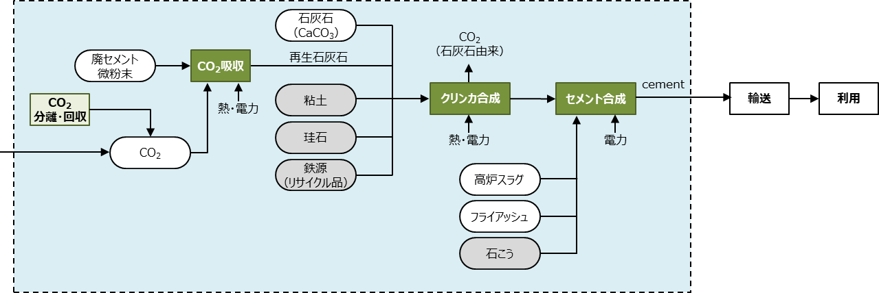

 | 主要な投入物以外の投入物は、以下の文献のフォアグラウンドデータを基に感度分析を行い、LCCO2排出量への影響が大きいと推算されたものを選定した。
 | 粘土、珪石、鉄源（リサイクル品）、石こうは投入物として設定しなかった。
 | ・ セメント協会. “セメントの LCI データの概要”, 2022（https://www.jcassoc.or.jp/seisankankyo/seisan02/seisan02c.html; 2023/1/9 閲覧）

コンクリート
...
 |  |  |  |  |  |  | ■試算結果（表） |  |  |  |  |  |  |  |  | ■バックグラウンドデータ
 |  | その他のセメント | kg |  |  | － |  | フライアッシュB種セメント | 0.00E+00 | 0.00E+00 | 0.00E+00 | － | 0.00E+00 | 0.00E+00 | 0.00E+00 |  | フライアッシュB種セメント | kg | 6.26E-01 | 6.26E-01
 |  | γ-C2S | kg |  |  | － |  | その他のセメント | 0.00E+00 | 0.00E+00 | 0.00E+00 |  | 0.00E+00 | 0.00E+00 | 0.00E+00 |  | その他のセメント | kg | 0.00E+00 | 0.00E+00
 |  | 廃セメント微粉末 | kg |  |  | － |  | γ-C2S | 0.00E+00 | 0.00E+00 | 0.00E+00 | － | 0.00E+00 | 0.00E+00 | 0.00E+00 |  | γ-C2S | kg | 6.32E-01 | 6.32E-01
 |  | 高品質再生骨材 | kg |  |  | － |  | 廃セメント微粉末 | 0.00E+00 | 0.00E+00 | 0.00E+00 | － | 0.00E+00 | 0.00E+00 | 0.00E+00 |  | 廃セメント微粉末 | kg | 1.77E-02 | 1.77E-02
 |  | 生コンクリート | m3 | 1.000 | 1.000 | 0.000 |  | 高品質再生骨材 | 0.00E+00 | 0.00E+00 | 0.00E+00 | － | 0.00E+00 | 0.00E+00 | 0.00E+00 |  | 高品質再生骨材 | kg | 1.77E-02 | 1.77E-02
 |  |  |  |  |  |  |  | 従来技術 | － | － | － | 3.42E+02 | － | － | － |  | 従来技術（生コンクリート） | m3 | 3.42E+02 | －
 |  |  |  |  |  |  |  | LCCO2 | 0.00E+00 | 0.00E+00 | 0.00E+00 | 3.42E+02 | 0.00E+00 | 0.00E+00 | 0.00E+00
 |  | 項目 | 単位 | CO2排出原単位 |  |  |  | CO2削減量 | 3.42E+02 | 3.42E+02 | 3.42E+02 | － | 3.42E+02 | 3.42E+02 | 3.42E+02 |  | ※CO2排出原単位には原料に吸収されるCO2量は含まない
 |  | その他のセメント | kg-CO2/kg |  |  |  | ■試算結果（図）

 | CO2利用分 | CO2回収エネルギー（分離回収あり） | 電力 | 熱 | ポルトランドセメント | 高炉B種セメント | フライアッシュB種セメント | その他のセメント | γ-C2S | 廃セメント微粉末 | 高品質再生骨材 | 従来技術
現状適用 | 0.00E+00 | 0.00E+00 | 0.00E+00 | 0.00E+00 | 0.00E+00 | 0.00E+00 | 0.00E+00 | 0.00E+00 | 0.00E+00 | 0.00E+00 | 0.00E+00 | 0.00E+00
中間 | 0.00E+00 | 0.00E+00 | 0.00E+00 | 0.00E+00 | 0.00E+00 | 0.00E+00 | 0.00E+00 | 0.00E+00 | 0.00E+00 | 0.00E+00 | 0.00E+00 | 0.00E+00
低炭素 | 0.00E+00 | 0.00E+00 | 0.00E+00 | 0.00E+00 | 0.00E+00 | 0.00E+00 | 0.00E+00 | 0.00E+00 | 0.00E+00 | 0.00E+00 | 0.00E+00 | 0.00E+00
 | 0.00E+00 | 0.00E+00 | 0.00E+00 | 0.00E+00 | 0.00E+00 | 0.00E+00 | 0.00E+00 |  | 0.00E+00 | 0.00E+00 | 0.00E+00 | 3.42E+02
...
 | 化学量論（化学反応や物理現象などから可能な場合は理論限界を示す)

■システム境界（例）
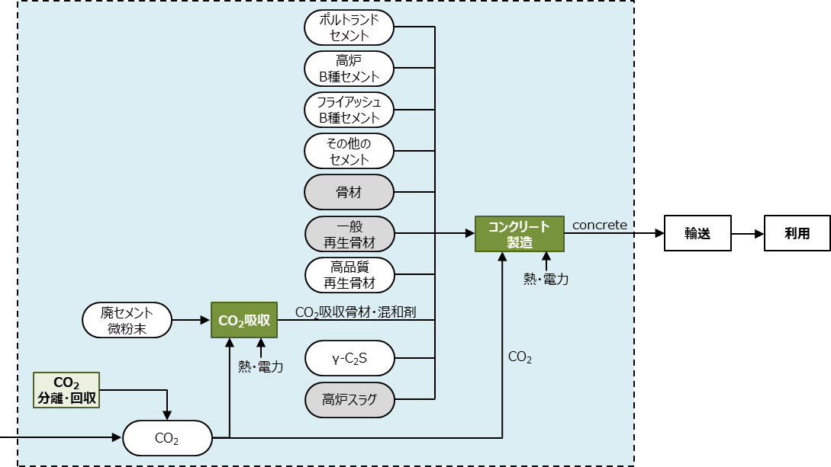

 | ※CO2は合算値を入れてください。

 | 投入物は、以下の文献のフォアグラウンドデータを基に感度分析を行い、LCCO2排出量への影響が大きいと推算されたものを選定した。
 | 骨材、一般再生骨材、高炉スラグ、水は投入物として設定しなかった。
 | ・セメント協会. “セメントの LCI データの概要”, 2022（https://www.jcassoc.or.jp/seisankankyo/seisan02/seisan02c.html; 2023/1/9 閲覧）
 | ・取違ら. “炭酸化したセメント系材料におけるCO2固定量の評価手法および物性変化に関する研究”, 土木学会論文集, 2021, 77, 37-54.
 | ・ 河合. “コンクリートの環境負荷評価 ①コンクリートに関わる環境負荷”, コンクリート工学, 2012, 50, 554.（https://doi.org/10.3151/coj.50.554;2023/2/23 閲覧）

廃プラスチック解重合
...
 |  |  |  |  |  | ■試算結果（表） |  |  |  |  |  |  |  |  |  |  | ■バックグラウンドデータ
 |  |  |  |  |  |  | 電力 | #DIV/0! | #DIV/0! | #DIV/0! | #DIV/0! | #DIV/0! | #DIV/0! | － | － | － |  | 電力 | kWh | 5.06E-01
 |  |  |  |  |  |  | 熱 | #DIV/0! | #DIV/0! | #DIV/0! | #DIV/0! | #DIV/0! | #DIV/0! | － | － | － |  | 熱 | MJ | 5.10E-02
 |  |  |  |  |  |  | 廃プラスチック | #DIV/0! | #DIV/0! | #DIV/0! | #DIV/0! | #DIV/0! | #DIV/0! | 0.00E+00 | 0.00E+00 | 0.00E+00 |  | 廃プラスチック | kg | 0.00E+00
 |  |  |  |  |  |  | 石油由来化学品製造 | － | － | － | － | － | － | 0.00E+00 | 0.00E+00 | 0.00E+00 |  | スチレン | kg | 2.79E+00
 |  |  |  |  |  |  | 副生物・廃プラ燃焼CO2 | 0.00E+00 | 0.00E+00 | 0.00E+00 | 0.00E+00 | 0.00E+00 | 0.00E+00 | 0.00E+00 | 0.00E+00 | 0.00E+00 |  | エチルベンゼン | kg | 7.25E-01
 |  |  |  |  |  |  | 副生物・熱利用焼却 | 0.00E+00 | 0.00E+00 | 0.00E+00 | 0.00E+00 | 0.00E+00 | 0.00E+00 | 0.00E+00 | 0.00E+00 | 0.00E+00 |  | トルエン | kg | 7.25E-01
 |  |  |  |  |  |  | LCCO2 | #DIV/0! | #DIV/0! | #DIV/0! | #DIV/0! | #DIV/0! | #DIV/0! | 0.00E+00 | 0.00E+00 | 0.00E+00 |  | メチルスチレン | kg | 2.79E+00
 |  |  |  |  |  |  | CO2削減量 | #DIV/0! | #DIV/0! | #DIV/0! | #DIV/0! | #DIV/0! | #DIV/0! | － | － | －
 |  |  |  |  |  |  |  |  |  |  |  |  |  |  |  |  |  | 項目 | 単位 | 焼却時のCO2排出量
 |  | 0.000 | 0.000 |  |  | ■試算結果（図） |  |  |  |  |  |  |  |  |  |  |  |  |  | （kg-CO2/単位量）
 |  | 0.000 | 0.000 |  |  |  |  |  |  |  |  |  |  |  |  |  |  | 廃プラスチック（ポリスチレン） | kg | 3.38E+00
 |  | 0.000 | 0.000 |  |  |  |  |  |  |  |  |  |  |  |  |  |  | エチルベンゼン | kg | 3.32E+00
 |  |  |  |  |  |  |  |  |  |  |  |  |  |  |  |  |  | トルエン | kg | 3.35E+00
 |  |  |  |  |  |  |  |  |  |  |  |  |  |  |  |  |  | メチルスチレン | kg | 3.36E+00
 |  | 燃焼熱（MJ） |  | 焼却によるCO2排出（kg-CO2） |  |  |  |  |  |  |  |  |  |  |  |  |  | 残渣（石炭類似） | kg | 2.33E+00
 |  | 新規技術 | 化学量論 | 新規技術 | 化学量論 |  |  |  |  |  |  |  |  |  |  |  |  | オフガス | kg | 3.03E+00

 |  | 0.000 | - | 0.000 | - |  |  |  |  |  |  |  |  |  |  |  |  | 項目 | 単位 | 燃焼熱
 |  | 0.000 | 0.000 | 0.000 | 0.000 |  |  |  |  |  |  |  |  |  |  |  |  |  |  | （MJ/kg）
 |  | 0.000 | 0.000 | 0.000 | 0.000 |  |  |  |  |  |  |  |  |  |  |  |  | 廃プラスチック（ポリスチレン） | kg | 4.02E+01
 |  | 0.000 | 0.000 | 0.000 | 0.000 |  |  |  |  |  |  |  |  |  |  |  |  | エチルベンゼン | MJ | 4.14E+01
 |  | 0.000 | 0.000 | 0.000 | 0.000 |  |  |  |  |  |  |  |  |  |  |  |  | トルエン | kg | 4.10E+01
 |  | 0.000 | 0.000 | 0.000 | 0.000 |  |  |  |  |  |  |  |  |  |  |  |  | メチルスチレン | kg | 4.17E+01
 |  | 0.000 | 0.000 | 0.000 | 0.000 |  |  |  |  |  |  |  |  |  |  |  |  | 残渣（石炭類似） | kg | 1.70E+01
 |  |  |  |  |  |  |  |  |  |  |  |  |  |  |  |  |  | オフガス | kg | 4.88E+01
...
 |  | CO2排出
 |  | （kg-CO2）
 |  | 0.000
 |  | 0.000
 |  | 0.000
 |  | 0.000
 |  | 0.000
...
 | 化学量論（化学反応や物理現象などから可能な場合は理論限界を示す)

■システム境界（例）
 | 開発プロセス
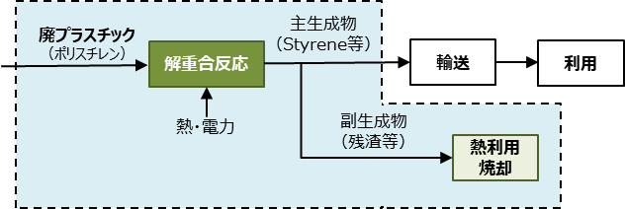

 | ※従来技術において、廃プラスチックは熱利用焼却されることが一般的であるため、開発プロセスにおいても副生成物は熱利用焼却により排出されるCO2はプラス計上し、発熱量相当の熱供給にかかるCO2排出量をマイナス計上とした。

 | 従来技術
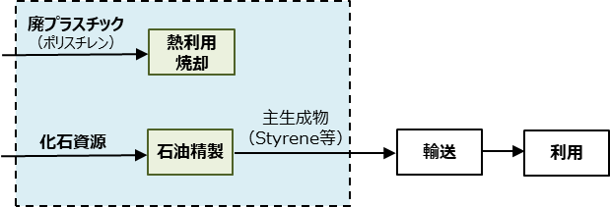

 | 主要な投入物以外の投入物は、以下の文献のフォアグラウンドデータを基に感度分析を行い、LCCO2排出量への影響が大きいと推算されたものを選定した。
 | ・海洋プラスチック問題対応協議会. “プラスチック製容器包装再商品化手法およびエネルギーリカバリーの環境負荷評価(LCA)”, 2019. （https://www.nikkakyo.org/news/page/7599; 2022/9/8 閲覧）
 | ・環境省. “温室効果ガス排出量 算定・報告・公表制度 算定方法及び排出係数一覧”.（https://ghg-santeikohyo.env.go.jp/calc; 2023/1/4 閲覧）

廃プラスチック油化
...
 |  |  |  |  |  | ■試算結果（表） |  |  |  |  |  |  |  |  |  |  | ■バックグラウンドデータ
 |  |  |  |  |  |  | 廃プラスチック | #DIV/0! | #DIV/0! | #DIV/0! | 0 | 0 | 0 | 0.00E+00 | 0.00E+00 | 0.00E+00 |  | 廃プラスチック（ポリオレフィン多） | kg | 0.00E+00 | -
 |  |  |  |  |  |  | 石油由来化学品製造 | － | － | － | － | － | － | 0.00E+00 | 0.00E+00 | 0.00E+00 |  | 軽質油（ナフサ類似） | kg | 5.34E-01 | -
 |  |  |  |  |  |  | 副生物・廃プラ燃焼CO2 | 0.00E+00 | 0.00E+00 | 0.00E+00 | 0.00E+00 | 0.00E+00 | 0.00E+00 | 0.00E+00 | 0.00E+00 | 0.00E+00 |  | 芳香族 | kg | 7.25E-01 | -
 |  |  |  |  |  |  | 副生物・熱利用焼却 | 0.00E+00 | 0.00E+00 | 0.00E+00 | 0.00E+00 | 0.00E+00 | 0.00E+00 | 0.00E+00 | 0.00E+00 | 0.00E+00 |  | 中質油（A重油類似） | kg | 5.34E-01 | -
 |  |  |  |  |  |  | LCCO2 | #DIV/0! | #DIV/0! | #DIV/0! | 0.00E+00 | 0.00E+00 | 0.00E+00 | 0.00E+00 | 0.00E+00 | 0.00E+00 |  | 重質油（C重油類似） | kg | 5.34E-01 | -
 |  |  |  |  |  |  | CO2削減量 | #DIV/0! | #DIV/0! | #DIV/0! | 0.00E+00 | 0.00E+00 | 0.00E+00 | － | － | －
 |  | 0.000 | 1.000 |  |  |  |  |  |  |  |  |  |  |  |  |  |  | 項目 | 単位 | 焼却時のCO2排出量 | 出典
 |  | 0.000 | 0.000 |  |  |  |  |  |  |  |  |  |  |  |  |  |  |  |  | （kg-CO2/単位量）
 |  | 0.000 | 0.000 |  |  | ■試算結果（図） |  |  |  |  |  |  |  |  |  |  |  | 廃プラスチック（ポリオレフィン多） | kg | 2.71E+00 | ガイドライン既定値
 |  |  |  |  |  |  |  |  |  |  |  |  |  |  |  |  |  | 芳香族 | kg | 3.32E+00 | ガイドライン既定値
 | 石油由来化学品製造 | 電力 | 熱 | 副生物・廃プラ燃焼CO2 | 副生物・熱利用焼却 | LCCO2
現状適用 | 0.00E+00 | 0.00E+00 | 0.00E+00 | 0.00E+00 | 0.00E+00 | 0.00E+00
中間 | 0.00E+00 | 0.00E+00 | 0.00E+00 | 0.00E+00 | 0.00E+00 | 0.00E+00
低炭素 | 0.00E+00 | 0.00E+00 | 0.00E+00 | 0.00E+00 | 0.00E+00 | 0.00E+00
現状適用 | 0.00E+00 | 0.00E+00 | 0.00E+00 | 0.00E+00 | 0.00E+00 | 0.00E+00
中間 | 0.00E+00 | 0.00E+00 | 0.00E+00 | 0.00E+00 | 0.00E+00 | 0.00E+00
低炭素 | 0.00E+00 | 0.00E+00 | 0.00E+00 | 0.00E+00 | 0.00E+00 | 0.00E+00
現状適用 | 0.00E+00 | 0.00E+00 | 0.00E+00 | 0.00E+00 | 0.00E+00 | 0.00E+00
中間 | 0.00E+00 | 0.00E+00 | 0.00E+00 | 0.00E+00 | 0.00E+00 | 0.00E+00
低炭素 | 0.00E+00 | 0.00E+00 | 0.00E+00 | 0.00E+00 | 0.00E+00 | 0.00E+00
 |  |  |  |  |  |  |  |  |  |  |  |  |  |  |  |  |  | 中質油（A重油類似） | kg | 2.71E+00 | ガイドライン既定値
 |  | 発熱量（MJ） |  | 焼却によるCO2排出（kg-CO2） |  |  |  |  |  |  |  |  |  |  |  |  |  | 重質油（C重油類似） | kg | 3.00E+00 | ガイドライン既定値
 |  | 新規技術 | 化学量論 | 新規技術 | 化学量論 |  |  |  |  |  |  |  |  |  |  |  |  | 残渣（石炭類似） | kg | 2.33E+00 | ガイドライン既定値

 |  | 0.000 | - | 0.000 | - |  |  |  |  |  |  |  |  |  |  |  |  | 項目 | 単位 | 燃焼熱 | 出典
 |  | 0.000 | 0.000 | 0.000 | 0.000 |  |  |  |  |  |  |  |  |  |  |  |  |  |  | （MJ/kg）
 |  | 0.000 | 0.000 | 0.000 | 0.000 |  |  |  |  |  |  |  |  |  |  |  |  | 廃プラスチック（ポリオレフィン多） | kg | 3.56E+01 | ガイドライン既定値
 |  | 0.000 | 0.000 | 0.000 | 0.000 |  |  |  |  |  |  |  |  |  |  |  |  | 芳香族 | MJ | 4.13E+01 | ガイドライン既定値
 |  | 0.000 | 0.000 | 0.000 | 0.000 |  |  |  |  |  |  |  |  |  |  |  |  | 中質油（A重油類似） | kg | 4.60E+01 | ガイドライン既定値
 |  | 0.000 | 0.000 | 0.000 | 0.000 |  |  |  |  |  |  |  |  |  |  |  |  | 重質油（C重油類似） | kg | 4.41E+01 | ガイドライン既定値
 |  |  |  |  |  |  |  |  |  |  |  |  |  |  |  |  |  | 残渣（石炭類似） | kg | 1.70E+01 | ガイドライン既定値
...
 |  | CO2排出
 |  | （kg-CO2）
 |  | 0.000
 |  | 0.000
 |  | 0.000
 |  | 0.000
 |  | 0.000
...
■システム境界（例）

 | 開発プロセス
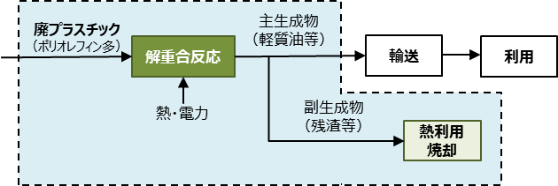

 | ※従来技術において、廃プラスチックは熱利用焼却されることが一般的であるため、開発プロセスにおいても副生成物は熱利用焼却により排出されるCO2はプラス計上し、発熱量相当の熱供給にかかるCO2排出量をマイナス計上とした。

 | 従来技術
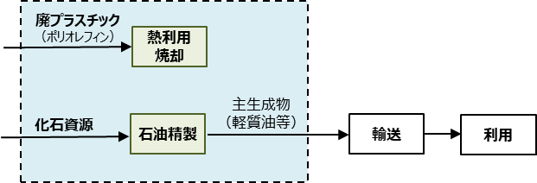

 | 主要な投入物以外の投入物は、以下の文献のフォアグラウンドデータを基に感度分析を行い、LCCO2排出量への影響が大きいと推算されたものを選定した。
 | ・海洋プラスチック問題対応協議会. “プラスチック製容器包装再商品化手法およびエネルギーリカバリーの環境負荷評価(LCA)”, 2019. （https://www.nikkakyo.org/news/page/7599; 2022/9/8 閲覧）
 | ・環境省. “温室効果ガス排出量 算定・報告・公表制度 算定方法及び排出係数一覧”.（https://ghg-santeikohyo.env.go.jp/calc; 2023/1/4 閲覧）
 | ・ Heyde M. and Kremer M. “Recycling and Recovery of Plastics from Packagings in Domestic Waste: LCA-type Analysis of Different Strategies”, ecomed Publ., 1999.

参考_利用例①
利用例①：研究開発目標が達成されたときのCO2削減効果の確認

■フォアグラウンドデータ一覧 |  |  |  |  |  |  | ■試算結果（表）
 |  |  |  | フォアグラウンドデータ |  | 主生成物に利用されるCO2 |  |  | CO2排出量 (kg-CO2/kg-主生成物)
 | I/O | 項目 | 単位 | 新規技術 | 化学量論 | （kg-CO2） |  | 項目 | 新規技術
 |  |  |  |  |  |  |  |  | 現状適用 | 中間
 |  | CO2 | kg | 2.292 | 1.375 | － |  | CO2利用分 | -1.38E+00 | -1.38E+00
 | 投入物 | 水素 | kg | 0.313 | 0.188 | － |  | CO2回収エネルギー | 3.39E-01 | 1.84E-01
 |  | 電力 | kWh | 0.050 |  | － |  | 水素 | 3.07E+00 | 2.37E+00
 |  | 熱 | MJ | 4.200 |  | － |  | 電力 | 2.53E-02 | 7.90E-03
 |  | 一酸化炭素（CCU由来） | kg |  |  | － |  | 熱 | 2.14E-01 | 2.14E-01 | 9.41E-03 | － | 0.00E+00 | 0.00E+00 | 0.00E+00 | 熱 | MJ | 5.10E-02 | 5.10E-02
 | 主生成物 | メタノール | kg | 1.000 | 1.000 | 1.375 |  | 一酸化炭素（CCU由来） | 0.00E+00 | 0.00E+00 | 0.00E+00 | － | 0.00E+00 | 0.00E+00 | 0.00E+00 | 一酸化炭素（CCU由来）※1 | kg | 1.82E+00 | 1.05E+00
 |  |  | kg |  |  |  |  | 従来技術 | － | － | － | 8.34E-01 | － | － | － | 従来技術（メタノール） | kg | 8.34E-01 | -
 |  |  | kg |  |  |  |  | LCCO2 | 2.28E+00 | 1.40E+00 | -1.25E+00 | 8.34E-01 | 6.75E-01 | 1.56E-01 | -1.31E+00
 |  |  | kg |  |  |  |  | CO2削減量 | -1.44E+00 | -5.63E-01 | 2.08E+00 | － | 1.59E-01 | 6.77E-01 | 2.14E+00 | ※1：CO2の逆シフト反応により製造したCOのLCCO2排出量。原料用途のため、CO2はまだ固定されていないと考え、マイナス計上しない値を原単位として用意。
 |  |  | kg
 |  |  | kg
 |  |  | kg

 |  |  |  |  |  |  | ■試算結果（図）
 | CO2利用分 | CO2回収エネルギー | 水素 | 電力 | 熱 | 一酸化炭素（CCU由来） | 従来技術 | LCCO2
現状適用 | -1.38E+00 | 3.39E-01 | 3.07E+00 | 2.53E-02 | 2.14E-01 | 0.00E+00 | 0.00E+00 | 2.28E+00
中間 | -1.38E+00 | 1.84E-01 | 2.37E+00 | 7.90E-03 | 2.14E-01 | 0.00E+00 | 0.00E+00 | 1.40E+00
低炭素 | -1.38E+00 | 1.61E-02 | 9.95E-02 | 3.33E-04 | 9.41E-03 | 0.00E+00 | 0.00E+00 | -1.25E+00
 | 0.00E+00 | 0.00E+00 | 0.00E+00 | 0.00E+00 | 0.00E+00 | 0.00E+00 | 8.34E-01 | 8.34E-01
現状適用 | -1.38E+00 | 2.03E-01 | 1.85E+00 | 0.00E+00 | 0.00E+00 | 0.00E+00 | 0.00E+00 | 6.75E-01
中間 | -1.38E+00 | 1.10E-01 | 1.42E+00 | 0.00E+00 | 0.00E+00 | 0.00E+00 | 0.00E+00 | 1.56E-01
低炭素 | -1.38E+00 | 9.68E-03 | 5.98E-02 | 0.00E+00 | 0.00E+00 | 0.00E+00 | 0.00E+00 | -1.31E+00
CO2基準のメタノール収率60%、H2基準のメタノール収率60%
ユーティリティ（電力、熱）は従来技術（CO/H2からのメタノール合成）と同等
...
中間ケースにおいて、研究開発目標が達成された場合でも従来技術と比較して、0.559kg-CO2/kg-MeOH LCCO2排出量が多い。
...
0.57
...

参考_利用例②
利用例②：CO2削減量のアウトカム目標達成に向けた研究開発目標の設定

■フォアグラウンドデータ一覧 |  |  |  |  |  |  | ■試算結果（表）
 |  |  |  | フォアグラウンドデータ |  | 主生成物に利用されるCO2 |  |  | CO2排出量 (kg-CO2/kg-主生成物)
 | I/O | 項目 | 単位 | 新規技術 | 化学量論 | （kg-CO2） |  | 項目 | 新規技術
 |  |  |  |  |  |  |  |  | 現状適用 | 中間
 |  | CO2 | kg | 1.528 | 1.375 | － |  | CO2利用分 | -1.38E+00 | -1.38E+00
 | 投入物 | 水素 | kg | 0.208 | 0.188 | － |  | CO2回収エネルギー | 2.26E-01 | 1.22E-01
 |  | 電力 | kWh | 0.050 |  | － |  | 水素 | 2.04E+00 | 1.57E+00
 |  | 熱 | MJ | 4.200 |  | － |  | 電力 | 2.53E-02 | 7.90E-03
 |  | 一酸化炭素（CCU由来） | kg |  |  | － |  | 熱 | 2.14E-01 | 2.14E-01 | 9.41E-03 | － | 0.00E+00 | 0.00E+00 | 0.00E+00 | 熱 | MJ | 5.10E-02 | 5.10E-02
 | 主生成物 | メタノール | kg | 1.000 | 1.000 | 1.375 |  | 一酸化炭素（CCU由来） | 0.00E+00 | 0.00E+00 | 0.00E+00 | － | 0.00E+00 | 0.00E+00 | 0.00E+00 | 一酸化炭素（CCU由来）※1 | kg | 1.82E+00 | 1.05E+00
 |  |  | kg |  |  |  |  | 従来技術 | － | － | － | 8.34E-01 | － | － | － | 従来技術（メタノール） | kg | 8.34E-01 | -
 |  |  | kg |  |  |  |  | LCCO2 | 1.13E+00 | 5.42E-01 | -1.29E+00 | 8.34E-01 | 6.75E-01 | 1.56E-01 | -1.31E+00
 |  |  | kg |  |  |  |  | CO2削減量 | -2.99E-01 | 2.92E-01 | 2.12E+00 | － | 1.59E-01 | 6.77E-01 | 2.14E+00 | ※1：CO2の逆シフト反応により製造したCOのLCCO2排出量。原料用途のため、CO2はまだ固定されていないと考え、マイナス計上しない値を原単位として用意。
 |  |  | kg
 |  |  | kg
 |  |  | kg

 |  |  |  |  |  |  | ■試算結果（図）
 | CO2利用分 | CO2回収エネルギー | 水素 | 電力 | 熱 | 一酸化炭素（CCU由来） | 従来技術 | LCCO2
現状適用 | -1.38E+00 | 2.26E-01 | 2.04E+00 | 2.53E-02 | 2.14E-01 | 0.00E+00 | 0.00E+00 | 1.13E+00
中間 | -1.38E+00 | 1.22E-01 | 1.57E+00 | 7.90E-03 | 2.14E-01 | 0.00E+00 | 0.00E+00 | 5.42E-01
低炭素 | -1.38E+00 | 1.08E-02 | 6.61E-02 | 3.33E-04 | 9.41E-03 | 0.00E+00 | 0.00E+00 | -1.29E+00
 | 0.00E+00 | 0.00E+00 | 0.00E+00 | 0.00E+00 | 0.00E+00 | 0.00E+00 | 8.34E-01 | 8.34E-01
現状適用 | -1.38E+00 | 2.03E-01 | 1.85E+00 | 0.00E+00 | 0.00E+00 | 0.00E+00 | 0.00E+00 | 6.75E-01
中間 | -1.38E+00 | 1.10E-01 | 1.42E+00 | 0.00E+00 | 0.00E+00 | 0.00E+00 | 0.00E+00 | 1.56E-01
低炭素 | -1.38E+00 | 9.68E-03 | 5.98E-02 | 0.00E+00 | 0.00E+00 | 0.00E+00 | 0.00E+00 | -1.31E+00
CO2基準のメタノール収率90%、H2基準のメタノール収率90%
ユーティリティ（電力、熱）は従来技術（CO/H2からのメタノール合成）と同等
...
上記の収率を研究開発目標として設定した場合、中間ケースにおいて、従来技術と比較して、0.29kg-CO2/kg-MeOH LCCO2排出量が少なくなる。
...
0.29
...

参考_利用例③
利用例③（応用）：論文特許情報からの他社技術の推定
の設定

■フォアグラウンドデータ一覧 |  |  |  |  |  |  | ■試算結果（表）
 |  |  |  | フォアグラウンドデータ |  | 主生成物に利用されるCO2 |  |  | CO2排出量 (kg-CO2/kg-主生成物)
 | I/O | 項目 | 単位 | 新規技術 | 化学量論 | （kg-CO2） |  | 項目 | 新規技術
 |  |  |  |  |  |  |  |  | 現状適用 | 中間
 |  | CO2 | kg | 4.583 | 1.375 | － |  | CO2利用分 | -1.38E+00 | -1.38E+00
 | 投入物 | 水素 | kg | 0.625 | 0.188 | － |  | CO2回収エネルギー | 6.78E-01 | 3.67E-01
 |  | 電力 | kWh | 0.050 |  | － |  | 水素 | 6.14E+00 | 4.72E+00
 |  | 熱 | MJ | 4.200 |  | － |  | 電力 | 2.53E-02 | 7.90E-03
 |  | 一酸化炭素（CCU由来） | kg |  |  | － |  | 熱 | 2.14E-01 | 2.14E-01 | 9.41E-03 | － | 0.00E+00 | 0.00E+00 | 0.00E+00 | 熱 | MJ | 5.10E-02 | 5.10E-02 | 2.24E-03 | ガイドライン既定値
 | 主生成物 | メタノール | kg | 1.000 | 1.000 | 1.375 |  | 一酸化炭素（CCU由来） | 0.00E+00 | 0.00E+00 | 0.00E+00 | － | 0.00E+00 | 0.00E+00 | 0.00E+00 | 一酸化炭素（CCU由来）※1 | kg | 1.82E+00 | 1.05E+00 | 5.14E-02 | ガイドライン既定値
 |  |  | kg |  |  |  |  | 従来技術 | － | － | － | 8.34E-01 | － | － | － | 従来技術（メタノール） | kg | 8.34E-01 | - | - | 3EID
 |  |  | kg |  |  |  |  | LCCO2 | 5.68E+00 | 3.94E+00 | -1.13E+00 | 8.34E-01 | 6.75E-01 | 1.56E-01 | -1.31E+00
 |  |  | kg |  |  |  |  | CO2削減量 | -4.85E+00 | -3.11E+00 | 1.97E+00 | － | 1.59E-01 | 6.77E-01 | 2.14E+00 | ※1：CO2の逆シフト反応により製造したCOのLCCO2排出量。原料用途のため、CO2はまだ固定されていないと考え、マイナス計上しない値を原単位として用意。
 |  |  | kg
 |  |  | kg
 |  |  | kg

 |  |  |  |  |  |  | ■試算結果（図）
 | CO2利用分 | CO2回収エネルギー | 水素 | 電力 | 熱 | 一酸化炭素（CCU由来） | 従来技術 | LCCO2
現状適用 | -1.38E+00 | 6.78E-01 | 6.14E+00 | 2.53E-02 | 2.14E-01 | 0.00E+00 | 0.00E+00 | 5.68E+00
中間 | -1.38E+00 | 3.67E-01 | 4.72E+00 | 7.90E-03 | 2.14E-01 | 0.00E+00 | 0.00E+00 | 3.94E+00
低炭素 | -1.38E+00 | 3.23E-02 | 1.99E-01 | 3.33E-04 | 9.41E-03 | 0.00E+00 | 0.00E+00 | -1.13E+00
 | 0.00E+00 | 0.00E+00 | 0.00E+00 | 0.00E+00 | 0.00E+00 | 0.00E+00 | 8.34E-01 | 8.34E-01
現状適用 | -1.38E+00 | 2.03E-01 | 1.85E+00 | 0.00E+00 | 0.00E+00 | 0.00E+00 | 0.00E+00 | 6.75E-01
中間 | -1.38E+00 | 1.10E-01 | 1.42E+00 | 0.00E+00 | 0.00E+00 | 0.00E+00 | 0.00E+00 | 1.56E-01
低炭素 | -1.38E+00 | 9.68E-03 | 5.98E-02 | 0.00E+00 | 0.00E+00 | 0.00E+00 | 0.00E+00 | -1.31E+00
他社技術
CO2基準のメタノール収率30%、H2基準のメタノール収率30%
ユーティリティ（電力、熱）は従来技術（CO/H2からのメタノール合成）と同等
 | CO2利用分 | CO2回収エネルギー | 水素 | 電力 | 熱 | 一酸化炭素（CCU由来） | 従来技術 | LCCO2
現状適用 | -1.38E+00 | 3.39E-01 | 3.07E+00 | 2.53E-02 | 2.14E-01 | 0.00E+00 | 0.00E+00 | 2.28E+00
中間 | -1.38E+00 | 1.84E-01 | 2.37E+00 | 7.90E-03 | 2.14E-01 | 0.00E+00 | 0.00E+00 | 1.40E+00
低炭素 | -1.38E+00 | 1.61E-02 | 9.95E-02 | 3.33E-04 | 9.41E-03 | 0.00E+00 | 0.00E+00 | -1.25E+00
 | 0.00E+00 | 0.00E+00 | 0.00E+00 | 0.00E+00 | 0.00E+00 | 0.00E+00 | 8.34E-01 | 8.34E-01
現状適用 | -1.38E+00 | 2.03E-01 | 1.85E+00 | 0.00E+00 | 0.00E+00 | 0.00E+00 | 0.00E+00 | 6.75E-01
中間 | -1.38E+00 | 1.10E-01 | 1.42E+00 | 0.00E+00 | 0.00E+00 | 0.00E+00 | 0.00E+00 | 1.56E-01
低炭素 | -1.38E+00 | 9.68E-03 | 5.98E-02 | 0.00E+00 | 0.00E+00 | 0.00E+00 | 0.00E+00 | -1.31E+00
自社技術
...
中間ケースにおいて、研究開発目標が達成された場合、他者技術に比べて自社技術の方がLCCO2排出量が2.54kg-CO2/kg-MeOH少なくなる。
...
0.57
3.11
...

